Resumen
Proyecciones climáticas CMIP6 para el Meta (Colombia)
Fuente: Copernicus Climate Data Store, dataset projections-cmip6. Ensamble de 5 modelos, cambio respecto a 1995-2014.

Cambio de temperatura por plazo y escenario
Hallazgos principales (se actualizan con las tablas)
Temperatura, largo plazo (2081-2100): +1,1 °C en SSP1-2.6, +2,1 °C en SSP2-4.5 y +4,6 °C en SSP5-8.5.
Temperatura, corto plazo (2021-2040): entre +0,7 y +0,9 °C; los escenarios casi no se separan hasta ~2050.
Precipitación, largo plazo: +2,1 % (SSP1-2.6), +0,4 % (SSP2-4.5) y -7,7 % (SSP5-8.5).
Precipitación: ninguna de las 9 combinaciones tiene un cambio medio mayor que la dispersión entre modelos (ver columna final de la hoja Precipitación).

Tabla 1. Cambio de temperatura media (°C) respecto a 1995-2014
Plazo | SSP1-2.6 (bajas) | SSP2-4.5 (medias) | SSP5-8.5 (altas)
Corto 2021-2040 | +0.7 | +0.7 | +0.9
Mediano 2041-2060 | +1.1 | +1.4 | +1.9
Largo 2081-2100 | +1.1 | +2.1 | +4.6

Tabla 2. Cambio de precipitación media (%) respecto a 1995-2014
Plazo | SSP1-2.6 (bajas) | SSP2-4.5 (medias) | SSP5-8.5 (altas)
Corto 2021-2040 | +0.7 | +0.3 | -1.4
Mediano 2041-2060 | +2.0 | +0.0 | -4.0
Largo 2081-2100 | +2.1 | +0.4 | -7.7

Cambio de precipitación por plazo y escenario

Serie temperatura
Serie temperatura: anomalía anual suavizada (media móvil 10 años), respecto a 1995-2014
Columnas azules = valor por modelo (entrada, calculado de los NetCDF). Media/Mín/Máx = fórmulas. Historical 1950-2014, SSP 2015-2100.

Serie temperatura: media del ensamble (media móvil 10 años)
 | Historical · Media | SSP1-2.6 (bajas) · Media | SSP2-4.5 (medias) · Media | SSP5-8.5 (altas) · Media
1950 | -0.46
1951 | -0.46
1952 | -0.51
1953 | -0.55
1954 | -0.55
1955 | -0.53
1956 | -0.51
1957 | -0.54
1958 | -0.54
1959 | -0.58
1960 | -0.62
1961 | -0.66
1962 | -0.64
1963 | -0.63
1964 | -0.64
1965 | -0.68
1966 | -0.71
1967 | -0.76
1968 | -0.77
1969 | -0.71
1970 | -0.66
1971 | -0.64
1972 | -0.64
1973 | -0.61
1974 | -0.59
1975 | -0.54
1976 | -0.50
1977 | -0.44
1978 | -0.43
1979 | -0.46
1980 | -0.44
1981 | -0.40
1982 | -0.34
1983 | -0.36
1984 | -0.38
1985 | -0.40
1986 | -0.36
1987 | -0.33
1988 | -0.38
1989 | -0.38
1990 | -0.37
1991 | -0.38
1992 | -0.38
1993 | -0.34
1994 | -0.29
1995 | -0.29
1996 | -0.32
1997 | -0.34
1998 | -0.27
1999 | -0.19
...

Año | Historical · ACCESS-CM2 | Historical · GFDL-ESM4 | Historical · MPI-ESM1-2-LR | Historical · MRI-ESM2-0 | Historical · NorESM2-MM | SSP1-2.6 (bajas) · ACCESS-CM2 | SSP1-2.6 (bajas) · GFDL-ESM4 | SSP1-2.6 (bajas) · MPI-ESM1-2-LR | SSP1-2.6 (bajas) · MRI-ESM2-0 | SSP1-2.6 (bajas) · NorESM2-MM | SSP2-4.5 (medias) · ACCESS-CM2 | SSP2-4.5 (medias) · GFDL-ESM4 | SSP2-4.5 (medias) · MPI-ESM1-2-LR | SSP2-4.5 (medias) · MRI-ESM2-0 | SSP2-4.5 (medias) · NorESM2-MM | SSP5-8.5 (altas) · ACCESS-CM2 | SSP5-8.5 (altas) · GFDL-ESM4 | SSP5-8.5 (altas) · MPI-ESM1-2-LR | SSP5-8.5 (altas) · MRI-ESM2-0 | SSP5-8.5 (altas) · NorESM2-MM | Historical · Media | Historical · Mín | Historical · Máx | SSP1-2.6 (bajas) · Media | SSP1-2.6 (bajas) · Mín | SSP1-2.6 (bajas) · Máx | SSP2-4.5 (medias) · Media | SSP2-4.5 (medias) · Mín | SSP2-4.5 (medias) · Máx | SSP5-8.5 (altas) · Media | SSP5-8.5 (altas) · Mín | SSP5-8.5 (altas) · Máx
1950 | -0.47 | -0.78 | -0.40 | -0.48 | -0.15 |  |  |  |  |  |  |  |  |  |  |  |  |  |  |  | -0.46 | -0.78 | -0.15
1951 | -0.49 | -0.75 | -0.52 | -0.37 | -0.17 |  |  |  |  |  |  |  |  |  |  |  |  |  |  |  | -0.46 | -0.75 | -0.17
1952 | -0.57 | -0.75 | -0.63 | -0.40 | -0.22 |  |  |  |  |  |  |  |  |  |  |  |  |  |  |  | -0.51 | -0.75 | -0.22
1953 | -0.56 | -0.76 | -0.69 | -0.44 | -0.28 |  |  |  |  |  |  |  |  |  |  |  |  |  |  |  | -0.55 | -0.76 | -0.28
1954 | -0.55 | -0.72 | -0.67 | -0.42 | -0.37 |  |  |  |  |  |  |  |  |  |  |  |  |  |  |  | -0.55 | -0.72 | -0.37
1955 | -0.62 | -0.65 | -0.66 | -0.39 | -0.34 |  |  |  |  |  |  |  |  |  |  |  |  |  |  |  | -0.53 | -0.66 | -0.34
1956 | -0.59 | -0.68 | -0.59 | -0.39 | -0.32 |  |  |  |  |  |  |  |  |  |  |  |  |  |  |  | -0.51 | -0.68 | -0.32
1957 | -0.62 | -0.64 | -0.71 | -0.46 | -0.28 |  |  |  |  |  |  |  |  |  |  |  |  |  |  |  | -0.54 | -0.71 | -0.28
1958 | -0.61 | -0.61 | -0.77 | -0.47 | -0.23 |  |  |  |  |  |  |  |  |  |  |  |  |  |  |  | -0.54 | -0.77 | -0.23
1959 | -0.67 | -0.70 | -0.87 | -0.42 | -0.23 |  |  |  |  |  |  |  |  |  |  |  |  |  |  |  | -0.58 | -0.87 | -0.23
1960 | -0.72 | -0.81 | -0.89 | -0.41 | -0.28 |  |  |  |  |  |  |  |  |  |  |  |  |  |  |  | -0.62 | -0.89 | -0.28
1961 | -0.79 | -0.88 | -0.81 | -0.53 | -0.29 |  |  |  |  |  |  |  |  |  |  |  |  |  |  |  | -0.66 | -0.88 | -0.29
1962 | -0.76 | -0.87 | -0.74 | -0.55 | -0.29 |  |  |  |  |  |  |  |  |  |  |  |  |  |  |  | -0.64 | -0.87 | -0.29
1963 | -0.79 | -0.83 | -0.67 | -0.54 | -0.32 |  |  |  |  |  |  |  |  |  |  |  |  |  |  |  | -0.63 | -0.83 | -0.32
1964 | -0.78 | -0.86 | -0.60 | -0.59 | -0.36 |  |  |  |  |  |  |  |  |  |  |  |  |  |  |  | -0.64 | -0.86 | -0.36
1965 | -0.77 | -0.91 | -0.60 | -0.66 | -0.45 |  |  |  |  |  |  |  |  |  |  |  |  |  |  |  | -0.68 | -0.91 | -0.45
1966 | -0.78 | -0.90 | -0.67 | -0.65 | -0.53 |  |  |  |  |  |  |  |  |  |  |  |  |  |  |  | -0.71 | -0.90 | -0.53
1967 | -0.83 | -0.94 | -0.78 | -0.57 | -0.69 |  |  |  |  |  |  |  |  |  |  |  |  |  |  |  | -0.76 | -0.94 | -0.57
1968 | -0.86 | -0.91 | -0.69 | -0.59 | -0.81 |  |  |  |  |  |  |  |  |  |  |  |  |  |  |  | -0.77 | -0.91 | -0.59
1969 | -0.74 | -0.85 | -0.55 | -0.59 | -0.84 |  |  |  |  |  |  |  |  |  |  |  |  |  |  |  | -0.71 | -0.85 | -0.55
1970 | -0.76 | -0.76 | -0.46 | -0.56 | -0.78 |  |  |  |  |  |  |  |  |  |  |  |  |  |  |  | -0.66 | -0.78 | -0.46
1971 | -0.75 | -0.72 | -0.55 | -0.50 | -0.67 |  |  |  |  |  |  |  |  |  |  |  |  |  |  |  | -0.64 | -0.75 | -0.50
1972 | -0.75 | -0.68 | -0.65 | -0.50 | -0.65 |  |  |  |  |  |  |  |  |  |  |  |  |  |  |  | -0.64 | -0.75 | -0.50
1973 | -0.70 | -0.66 | -0.69 | -0.50 | -0.52 |  |  |  |  |  |  |  |  |  |  |  |  |  |  |  | -0.61 | -0.70 | -0.50
1974 | -0.73 | -0.62 | -0.73 | -0.49 | -0.39 |  |  |  |  |  |  |  |  |  |  |  |  |  |  |  | -0.59 | -0.73 | -0.39
1975 | -0.72 | -0.61 | -0.72 | -0.43 | -0.23 |  |  |  |  |  |  |  |  |  |  |  |  |  |  |  | -0.54 | -0.72 | -0.23
1976 | -0.71 | -0.62 | -0.59 | -0.45 | -0.13 |  |  |  |  |  |  |  |  |  |  |  |  |  |  |  | -0.50 | -0.71 | -0.13
1977 | -0.66 | -0.51 | -0.52 | -0.46 | -0.03 |  |  |  |  |  |  |  |  |  |  |  |  |  |  |  | -0.44 | -0.66 | -0.03
1978 | -0.65 | -0.48 | -0.57 | -0.41 | -0.04 |  |  |  |  |  |  |  |  |  |  |  |  |  |  |  | -0.43 | -0.65 | -0.04
1979 | -0.73 | -0.51 | -0.62 | -0.40 | -0.06 |  |  |  |  |  |  |  |  |  |  |  |  |  |  |  | -0.46 | -0.73 | -0.06
1980 | -0.65 | -0.48 | -0.54 | -0.45 | -0.10 |  |  |  |  |  |  |  |  |  |  |  |  |  |  |  | -0.44 | -0.65 | -0.10
1981 | -0.57 | -0.41 | -0.39 | -0.43 | -0.19 |  |  |  |  |  |  |  |  |  |  |  |  |  |  |  | -0.40 | -0.57 | -0.19
1982 | -0.47 | -0.39 | -0.32 | -0.32 | -0.19 |  |  |  |  |  |  |  |  |  |  |  |  |  |  |  | -0.34 | -0.47 | -0.19
1983 | -0.55 | -0.40 | -0.29 | -0.27 | -0.28 |  |  |  |  |  |  |  |  |  |  |  |  |  |  |  | -0.36 | -0.55 | -0.27
1984 | -0.53 | -0.45 | -0.28 | -0.23 | -0.39 |  |  |  |  |  |  |  |  |  |  |  |  |  |  |  | -0.38 | -0.53 | -0.23
1985 | -0.53 | -0.49 | -0.25 | -0.25 | -0.48 |  |  |  |  |  |  |  |  |  |  |  |  |  |  |  | -0.40 | -0.53 | -0.25
1986 | -0.45 | -0.40 | -0.28 | -0.24 | -0.42 |  |  |  |  |  |  |  |  |  |  |  |  |  |  |  | -0.36 | -0.45 | -0.24
1987 | -0.40 | -0.44 | -0.22 | -0.19 | -0.40 |  |  |  |  |  |  |  |  |  |  |  |  |  |  |  | -0.33 | -0.44 | -0.19
1988 | -0.45 | -0.57 | -0.22 | -0.23 | -0.41 |  |  |  |  |  |  |  |  |  |  |  |  |  |  |  | -0.38 | -0.57 | -0.22
1989 | -0.41 | -0.64 | -0.19 | -0.25 | -0.41 |  |  |  |  |  |  |  |  |  |  |  |  |  |  |  | -0.38 | -0.64 | -0.19
1990 | -0.41 | -0.58 | -0.28 | -0.24 | -0.33 |  |  |  |  |  |  |  |  |  |  |  |  |  |  |  | -0.37 | -0.58 | -0.24
1991 | -0.45 | -0.56 | -0.37 | -0.24 | -0.28 |  |  |  |  |  |  |  |  |  |  |  |  |  |  |  | -0.38 | -0.56 | -0.24
1992 | -0.46 | -0.57 | -0.33 | -0.32 | -0.21 |  |  |  |  |  |  |  |  |  |  |  |  |  |  |  | -0.38 | -0.57 | -0.21
1993 | -0.39 | -0.59 | -0.27 | -0.34 | -0.08 |  |  |  |  |  |  |  |  |  |  |  |  |  |  |  | -0.34 | -0.59 | -0.08
1994 | -0.36 | -0.52 | -0.20 | -0.34 | -0.06 |  |  |  |  |  |  |  |  |  |  |  |  |  |  |  | -0.29 | -0.52 | -0.06
1995 | -0.33 | -0.46 | -0.20 | -0.34 | -0.13 |  |  |  |  |  |  |  |  |  |  |  |  |  |  |  | -0.29 | -0.46 | -0.13
1996 | -0.32 | -0.44 | -0.26 | -0.28 | -0.29 |  |  |  |  |  |  |  |  |  |  |  |  |  |  |  | -0.32 | -0.44 | -0.26
1997 | -0.34 | -0.38 | -0.36 | -0.26 | -0.35 |  |  |  |  |  |  |  |  |  |  |  |  |  |  |  | -0.34 | -0.38 | -0.26
1998 | -0.26 | -0.23 | -0.33 | -0.26 | -0.30 |  |  |  |  |  |  |  |  |  |  |  |  |  |  |  | -0.27 | -0.33 | -0.23
1999 | -0.19 | -0.11 | -0.20 | -0.25 | -0.21 |  |  |  |  |  |  |  |  |  |  |  |  |  |  |  | -0.19 | -0.25 | -0.11
2000 | -0.14 | -0.05 | -0.15 | -0.19 | -0.14 |  |  |  |  |  |  |  |  |  |  |  |  |  |  |  | -0.13 | -0.19 | -0.05
2001 | -0.06 | -0.02 | -0.12 | -0.13 | -0.03 |  |  |  |  |  |  |  |  |  |  |  |  |  |  |  | -0.07 | -0.13 | -0.02
2002 | -0.01 | 0.00 | -0.17 | -0.06 | -0.02 |  |  |  |  |  |  |  |  |  |  |  |  |  |  |  | -0.05 | -0.17 | 0.00
2003 | 0.02 | 0.03 | -0.16 | 0.00 | -0.09 |  |  |  |  |  |  |  |  |  |  |  |  |  |  |  | -0.04 | -0.16 | 0.03
2004 | 0.03 | 0.03 | -0.05 | 0.07 | -0.06 |  |  |  |  |  |  |  |  |  |  |  |  |  |  |  | 0.00 | -0.06 | 0.07
2005 | 0.05 | 0.08 | -0.01 | 0.18 | 0.03 |  |  |  |  |  |  |  |  |  |  |  |  |  |  |  | 0.06 | -0.01 | 0.18
2006 | 0.07 | 0.08 | 0.05 | 0.16 | 0.12 |  |  |  |  |  |  |  |  |  |  |  |  |  |  |  | 0.10 | 0.05 | 0.16
2007 | 0.14 | 0.03 | 0.18 | 0.05 | 0.12 |  |  |  |  |  |  |  |  |  |  |  |  |  |  |  | 0.10 | 0.03 | 0.18
2008 | 0.24 | 0.10 | 0.25 | 0.11 | 0.14 |  |  |  |  |  |  |  |  |  |  |  |  |  |  |  | 0.17 | 0.10 | 0.25
2009 | 0.15 | 0.17 | 0.15 | 0.19 | 0.15 |  |  |  |  |  |  |  |  |  |  |  |  |  |  |  | 0.16 | 0.15 | 0.19
2010 | 0.14 | 0.05 | 0.15 | 0.19 | 0.14 |  |  |  |  |  |  |  |  |  |  |  |  |  |  |  | 0.13 | 0.05 | 0.19
2011 | 0.13 | 0.04 | 0.22 | 0.14 | 0.02 |  |  |  |  |  |  |  |  |  |  |  |  |  |  |  | 0.11 | 0.02 | 0.22
2012 | 0.09 | 0.08 | 0.33 | 0.14 | -0.02 |  |  |  |  |  |  |  |  |  |  |  |  |  |  |  | 0.13 | -0.02 | 0.33
2013 | 0.16 | 0.13 | 0.34 | 0.14 | 0.03 |  |  |  |  |  |  |  |  |  |  |  |  |  |  |  | 0.16 | 0.03 | 0.34
2014 | 0.23 | 0.18 | 0.19 | 0.06 | 0.10 |  |  |  |  |  |  |  |  |  |  |  |  |  |  |  | 0.15 | 0.06 | 0.23
2015 |  |  |  |  |  | 0.52 | 0.02 | 0.37 | 0.32 | 0.63 | 0.55 | 0.44 | 0.25 | 0.17 | 0.79 | 0.68 | 0.10 | 0.82 | 0.38 | 0.63 |  |  |  | 0.37 | 0.02 | 0.63 | 0.44 | 0.17 | 0.79 | 0.52 | 0.10 | 0.82
2016 |  |  |  |  |  | 0.48 | 0.13 | 0.59 | 0.37 | 0.65 | 0.52 | 0.32 | 0.42 | 0.17 | 0.87 | 0.74 | 0.01 | 0.62 | 0.34 | 0.66 |  |  |  | 0.44 | 0.13 | 0.65 | 0.46 | 0.17 | 0.87 | 0.47 | 0.01 | 0.74
2017 |  |  |  |  |  | 0.49 | 0.25 | 0.59 | 0.34 | 0.63 | 0.52 | 0.26 | 0.55 | 0.18 | 0.85 | 0.79 | 0.02 | 0.61 | 0.33 | 0.65 |  |  |  | 0.46 | 0.25 | 0.63 | 0.47 | 0.18 | 0.85 | 0.48 | 0.02 | 0.79
2018 |  |  |  |  |  | 0.56 | 0.26 | 0.59 | 0.28 | 0.60 | 0.58 | 0.26 | 0.57 | 0.28 | 0.82 | 0.70 | 0.05 | 0.62 | 0.32 | 0.65 |  |  |  | 0.46 | 0.26 | 0.60 | 0.50 | 0.26 | 0.82 | 0.47 | 0.05 | 0.70
2019 |  |  |  |  |  | 0.59 | 0.20 | 0.51 | 0.31 | 0.57 | 0.58 | 0.30 | 0.53 | 0.35 | 0.78 | 0.75 | 0.02 | 0.74 | 0.35 | 0.61 |  |  |  | 0.43 | 0.20 | 0.59 | 0.51 | 0.30 | 0.78 | 0.49 | 0.02 | 0.75
2020 |  |  |  |  |  | 0.70 | 0.17 | 0.43 | 0.40 | 0.58 | 0.60 | 0.33 | 0.55 | 0.35 | 0.72 | 0.72 | 0.05 | 0.77 | 0.41 | 0.66 |  |  |  | 0.46 | 0.17 | 0.70 | 0.51 | 0.33 | 0.72 | 0.52 | 0.05 | 0.77
2021 |  |  |  |  |  | 0.75 | 0.25 | 0.52 | 0.43 | 0.61 | 0.62 | 0.40 | 0.59 | 0.36 | 0.58 | 0.75 | 0.16 | 0.92 | 0.51 | 0.73 |  |  |  | 0.51 | 0.25 | 0.75 | 0.51 | 0.36 | 0.62 | 0.61 | 0.16 | 0.92
2022 |  |  |  |  |  | 0.73 | 0.31 | 0.57 | 0.46 | 0.66 | 0.65 | 0.45 | 0.50 | 0.42 | 0.55 | 0.76 | 0.22 | 0.86 | 0.52 | 0.70 |  |  |  | 0.55 | 0.31 | 0.73 | 0.51 | 0.42 | 0.65 | 0.61 | 0.22 | 0.86
2023 |  |  |  |  |  | 0.81 | 0.25 | 0.60 | 0.48 | 0.71 | 0.69 | 0.47 | 0.49 | 0.47 | 0.51 | 0.88 | 0.25 | 0.92 | 0.58 | 0.64 |  |  |  | 0.57 | 0.25 | 0.81 | 0.53 | 0.47 | 0.69 | 0.65 | 0.25 | 0.92
2024 |  |  |  |  |  | 0.93 | 0.29 | 0.61 | 0.55 | 0.79 | 0.71 | 0.43 | 0.48 | 0.58 | 0.52 | 0.94 | 0.34 | 0.94 | 0.57 | 0.62 |  |  |  | 0.63 | 0.29 | 0.93 | 0.54 | 0.43 | 0.71 | 0.68 | 0.34 | 0.94
2025 |  |  |  |  |  | 1.00 | 0.39 | 0.56 | 0.56 | 0.82 | 0.76 | 0.37 | 0.65 | 0.72 | 0.53 | 0.89 | 0.42 | 0.91 | 0.58 | 0.61 |  |  |  | 0.67 | 0.39 | 1.00 | 0.61 | 0.37 | 0.76 | 0.68 | 0.42 | 0.91
2026 |  |  |  |  |  | 1.12 | 0.39 | 0.51 | 0.55 | 0.81 | 0.80 | 0.49 | 0.67 | 0.74 | 0.53 | 0.90 | 0.48 | 1.06 | 0.64 | 0.61 |  |  |  | 0.68 | 0.39 | 1.12 | 0.65 | 0.49 | 0.80 | 0.74 | 0.48 | 1.06
2027 |  |  |  |  |  | 1.18 | 0.37 | 0.63 | 0.60 | 0.91 | 0.91 | 0.55 | 0.61 | 0.77 | 0.53 | 0.94 | 0.55 | 1.14 | 0.68 | 0.75 |  |  |  | 0.74 | 0.37 | 1.18 | 0.67 | 0.53 | 0.91 | 0.81 | 0.55 | 1.14
2028 |  |  |  |  |  | 1.17 | 0.36 | 0.69 | 0.67 | 1.02 | 0.89 | 0.58 | 0.58 | 0.75 | 0.54 | 1.00 | 0.60 | 1.14 | 0.81 | 0.76 |  |  |  | 0.78 | 0.36 | 1.17 | 0.67 | 0.54 | 0.89 | 0.86 | 0.60 | 1.14
2029 |  |  |  |  |  | 1.22 | 0.48 | 0.63 | 0.69 | 1.04 | 0.95 | 0.50 | 0.53 | 0.75 | 0.62 | 1.03 | 0.67 | 1.07 | 0.80 | 0.80 |  |  |  | 0.81 | 0.48 | 1.22 | 0.67 | 0.50 | 0.95 | 0.87 | 0.67 | 1.07
2030 |  |  |  |  |  | 1.10 | 0.54 | 0.65 | 0.71 | 0.99 | 1.04 | 0.50 | 0.53 | 0.78 | 0.68 | 1.10 | 0.68 | 1.03 | 0.77 | 0.80 |  |  |  | 0.80 | 0.54 | 1.10 | 0.71 | 0.50 | 1.04 | 0.88 | 0.68 | 1.10
2031 |  |  |  |  |  | 1.11 | 0.48 | 0.71 | 0.67 | 0.91 | 1.16 | 0.53 | 0.51 | 0.82 | 0.70 | 1.17 | 0.62 | 0.90 | 0.80 | 0.82 |  |  |  | 0.78 | 0.48 | 1.11 | 0.74 | 0.51 | 1.16 | 0.86 | 0.62 | 1.17
2032 |  |  |  |  |  | 1.18 | 0.51 | 0.71 | 0.63 | 0.82 | 1.15 | 0.52 | 0.56 | 0.81 | 0.75 | 1.23 | 0.63 | 0.91 | 0.89 | 0.83 |  |  |  | 0.77 | 0.51 | 1.18 | 0.76 | 0.52 | 1.15 | 0.90 | 0.63 | 1.23
2033 |  |  |  |  |  | 1.22 | 0.62 | 0.69 | 0.70 | 0.85 | 1.16 | 0.55 | 0.54 | 0.84 | 0.89 | 1.30 | 0.68 | 0.82 | 0.95 | 0.86 |  |  |  | 0.82 | 0.62 | 1.22 | 0.79 | 0.54 | 1.16 | 0.92 | 0.68 | 1.30
2034 |  |  |  |  |  | 1.21 | 0.61 | 0.72 | 0.72 | 0.84 | 1.19 | 0.59 | 0.58 | 0.86 | 0.99 | 1.29 | 0.66 | 0.73 | 0.99 | 0.93 |  |  |  | 0.82 | 0.61 | 1.21 | 0.84 | 0.58 | 1.19 | 0.92 | 0.66 | 1.29
2035 |  |  |  |  |  | 1.20 | 0.53 | 0.72 | 0.73 | 0.79 | 1.24 | 0.63 | 0.59 | 0.82 | 0.94 | 1.35 | 0.63 | 0.81 | 1.02 | 1.03 |  |  |  | 0.80 | 0.53 | 1.20 | 0.85 | 0.59 | 1.24 | 0.97 | 0.63 | 1.35
2036 |  |  |  |  |  | 1.21 | 0.49 | 0.64 | 0.81 | 0.80 | 1.37 | 0.63 | 0.55 | 0.83 | 0.84 | 1.44 | 0.69 | 0.87 | 1.10 | 1.14 |  |  |  | 0.79 | 0.49 | 1.21 | 0.84 | 0.55 | 1.37 | 1.05 | 0.69 | 1.44
2037 |  |  |  |  |  | 1.22 | 0.49 | 0.56 | 0.79 | 0.77 | 1.37 | 0.67 | 0.63 | 0.85 | 0.84 | 1.49 | 0.72 | 0.94 | 1.19 | 1.11 |  |  |  | 0.77 | 0.49 | 1.22 | 0.87 | 0.63 | 1.37 | 1.09 | 0.72 | 1.49
2038 |  |  |  |  |  | 1.27 | 0.59 | 0.59 | 0.83 | 0.69 | 1.50 | 0.64 | 0.78 | 0.87 | 0.88 | 1.54 | 0.73 | 1.00 | 1.22 | 1.13 |  |  |  | 0.79 | 0.59 | 1.27 | 0.93 | 0.64 | 1.50 | 1.13 | 0.73 | 1.54
2039 |  |  |  |  |  | 1.36 | 0.59 | 0.82 | 0.87 | 0.78 | 1.62 | 0.75 | 0.85 | 0.86 | 0.84 | 1.60 | 0.82 | 1.15 | 1.33 | 1.17 |  |  |  | 0.88 | 0.59 | 1.36 | 0.98 | 0.75 | 1.62 | 1.21 | 0.82 | 1.60
2040 |  |  |  |  |  | 1.43 | 0.57 | 0.90 | 0.85 | 0.90 | 1.56 | 0.77 | 0.83 | 0.88 | 0.82 | 1.72 | 0.93 | 1.35 | 1.37 | 1.17 |  |  |  | 0.93 | 0.57 | 1.43 | 0.97 | 0.77 | 1.56 | 1.31 | 0.93 | 1.72
2041 |  |  |  |  |  | 1.44 | 0.64 | 0.80 | 0.95 | 0.90 | 1.57 | 0.82 | 0.91 | 0.94 | 0.91 | 1.78 | 1.09 | 1.43 | 1.38 | 1.13 |  |  |  | 0.95 | 0.64 | 1.44 | 1.03 | 0.82 | 1.57 | 1.36 | 1.09 | 1.78
2042 |  |  |  |  |  | 1.45 | 0.65 | 0.71 | 0.95 | 0.95 | 1.70 | 0.84 | 0.98 | 0.95 | 1.03 | 1.86 | 1.08 | 1.57 | 1.42 | 1.30 |  |  |  | 0.94 | 0.65 | 1.45 | 1.10 | 0.84 | 1.70 | 1.45 | 1.08 | 1.86
2043 |  |  |  |  |  | 1.49 | 0.62 | 0.80 | 0.95 | 1.01 | 1.80 | 0.86 | 1.04 | 0.90 | 1.00 | 1.85 | 1.07 | 1.78 | 1.51 | 1.51 |  |  |  | 0.98 | 0.62 | 1.49 | 1.12 | 0.86 | 1.80 | 1.54 | 1.07 | 1.85
2044 |  |  |  |  |  | 1.56 | 0.70 | 0.93 | 0.98 | 0.97 | 1.83 | 0.80 | 1.25 | 0.92 | 0.96 | 1.96 | 1.20 | 1.89 | 1.52 | 1.63 |  |  |  | 1.03 | 0.70 | 1.56 | 1.15 | 0.80 | 1.83 | 1.64 | 1.20 | 1.96
2045 |  |  |  |  |  | 1.59 | 0.75 | 0.96 | 0.93 | 1.01 | 1.91 | 0.84 | 1.29 | 0.92 | 1.06 | 2.07 | 1.26 | 2.00 | 1.57 | 1.77 |  |  |  | 1.05 | 0.75 | 1.59 | 1.20 | 0.84 | 1.91 | 1.73 | 1.26 | 2.07
2046 |  |  |  |  |  | 1.55 | 0.80 | 1.00 | 0.90 | 1.06 | 1.88 | 0.82 | 1.33 | 1.00 | 1.15 | 2.15 | 1.28 | 2.09 | 1.61 | 1.70 |  |  |  | 1.06 | 0.80 | 1.55 | 1.24 | 0.82 | 1.88 | 1.77 | 1.28 | 2.15
2047 |  |  |  |  |  | 1.59 | 0.79 | 0.95 | 0.97 | 1.08 | 1.94 | 0.81 | 1.27 | 1.07 | 1.24 | 2.15 | 1.34 | 2.11 | 1.57 | 1.63 |  |  |  | 1.08 | 0.79 | 1.59 | 1.27 | 0.81 | 1.94 | 1.76 | 1.34 | 2.15
2048 |  |  |  |  |  | 1.65 | 0.78 | 0.87 | 0.95 | 1.06 | 1.90 | 0.88 | 1.17 | 1.09 | 1.35 | 2.32 | 1.44 | 2.17 | 1.53 | 1.70 |  |  |  | 1.06 | 0.78 | 1.65 | 1.28 | 0.88 | 1.90 | 1.83 | 1.44 | 2.32
2049 |  |  |  |  |  | 1.61 | 0.73 | 0.70 | 0.97 | 0.97 | 1.92 | 0.92 | 1.20 | 1.12 | 1.44 | 2.42 | 1.48 | 2.14 | 1.58 | 1.86 |  |  |  | 1.00 | 0.70 | 1.61 | 1.32 | 0.92 | 1.92 | 1.90 | 1.48 | 2.42
2050 |  |  |  |  |  | 1.69 | 0.77 | 0.63 | 0.91 | 0.89 | 1.98 | 0.92 | 1.25 | 1.16 | 1.52 | 2.45 | 1.48 | 2.15 | 1.61 | 1.88 |  |  |  | 0.98 | 0.63 | 1.69 | 1.37 | 0.92 | 1.98 | 1.91 | 1.48 | 2.45
2051 |  |  |  |  |  | 1.70 | 0.87 | 0.68 | 0.89 | 0.90 | 2.05 | 0.94 | 1.23 | 1.14 | 1.60 | 2.49 | 1.46 | 2.21 | 1.67 | 1.80 |  |  |  | 1.01 | 0.68 | 1.70 | 1.39 | 0.94 | 2.05 | 1.92 | 1.46 | 2.49
2052 |  |  |  |  |  | 1.82 | 0.87 | 0.77 | 0.99 | 0.89 | 2.14 | 1.04 | 1.19 | 1.19 | 1.59 | 2.54 | 1.48 | 2.14 | 1.70 | 1.66 |  |  |  | 1.07 | 0.77 | 1.82 | 1.43 | 1.04 | 2.14 | 1.91 | 1.48 | 2.54
2053 |  |  |  |  |  | 1.80 | 0.85 | 0.79 | 0.96 | 0.81 | 2.13 | 1.07 | 1.14 | 1.24 | 1.51 | 2.67 | 1.54 | 2.07 | 1.70 | 1.53 |  |  |  | 1.04 | 0.79 | 1.80 | 1.42 | 1.07 | 2.13 | 1.90 | 1.53 | 2.67
2054 |  |  |  |  |  | 1.86 | 0.79 | 0.67 | 0.94 | 0.89 | 2.29 | 1.08 | 0.96 | 1.25 | 1.54 | 2.76 | 1.55 | 2.05 | 1.73 | 1.56 |  |  |  | 1.03 | 0.67 | 1.86 | 1.42 | 0.96 | 2.29 | 1.93 | 1.55 | 2.76
2055 |  |  |  |  |  | 1.86 | 0.77 | 0.71 | 0.93 | 0.90 | 2.40 | 1.07 | 1.00 | 1.37 | 1.59 | 2.87 | 1.60 | 1.98 | 1.79 | 1.60 |  |  |  | 1.03 | 0.71 | 1.86 | 1.49 | 1.00 | 2.40 | 1.97 | 1.60 | 2.87
2056 |  |  |  |  |  | 1.91 | 0.81 | 0.82 | 0.91 | 0.86 | 2.39 | 1.19 | 1.04 | 1.40 | 1.67 | 2.94 | 1.63 | 1.97 | 1.84 | 1.70 |  |  |  | 1.06 | 0.81 | 1.91 | 1.54 | 1.04 | 2.39 | 2.02 | 1.63 | 2.94
2057 |  |  |  |  |  | 1.93 | 0.87 | 0.94 | 0.87 | 0.83 | 2.41 | 1.23 | 1.04 | 1.39 | 1.69 | 3.11 | 1.69 | 2.09 | 1.91 | 1.88 |  |  |  | 1.09 | 0.83 | 1.93 | 1.55 | 1.04 | 2.41 | 2.14 | 1.69 | 3.11
2058 |  |  |  |  |  | 1.93 | 0.84 | 0.89 | 0.86 | 0.88 | 2.52 | 1.30 | 1.04 | 1.50 | 1.69 | 3.19 | 1.69 | 2.21 | 1.97 | 1.93 |  |  |  | 1.08 | 0.84 | 1.93 | 1.61 | 1.04 | 2.52 | 2.20 | 1.69 | 3.19
2059 |  |  |  |  |  | 1.98 | 0.82 | 0.90 | 0.82 | 1.02 | 2.48 | 1.35 | 1.30 | 1.60 | 1.65 | 3.24 | 1.71 | 2.18 | 1.97 | 1.90 |  |  |  | 1.11 | 0.82 | 1.98 | 1.68 | 1.30 | 2.48 | 2.20 | 1.71 | 3.24
2060 |  |  |  |  |  | 2.00 | 0.79 | 0.99 | 0.89 | 1.14 | 2.54 | 1.51 | 1.37 | 1.66 | 1.63 | 3.37 | 1.86 | 2.09 | 2.09 | 2.03 |  |  |  | 1.16 | 0.79 | 2.00 | 1.74 | 1.37 | 2.54 | 2.29 | 1.86 | 3.37
2061 |  |  |  |  |  | 1.99 | 0.71 | 0.94 | 0.91 | 1.13 | 2.57 | 1.52 | 1.36 | 1.75 | 1.54 | 3.44 | 1.96 | 2.28 | 2.16 | 2.16 |  |  |  | 1.14 | 0.71 | 1.99 | 1.75 | 1.36 | 2.57 | 2.40 | 1.96 | 3.44
2062 |  |  |  |  |  | 1.90 | 0.71 | 0.92 | 0.90 | 1.12 | 2.51 | 1.45 | 1.49 | 1.73 | 1.46 | 3.53 | 2.08 | 2.47 | 2.13 | 2.30 |  |  |  | 1.11 | 0.71 | 1.90 | 1.73 | 1.45 | 2.51 | 2.50 | 2.08 | 3.53
2063 |  |  |  |  |  | 1.97 | 0.74 | 0.86 | 0.98 | 1.18 | 2.57 | 1.47 | 1.65 | 1.72 | 1.46 | 3.60 | 2.18 | 2.52 | 2.19 | 2.49 |  |  |  | 1.15 | 0.74 | 1.97 | 1.78 | 1.46 | 2.57 | 2.59 | 2.18 | 3.60
2064 |  |  |  |  |  | 1.93 | 0.83 | 0.98 | 1.04 | 1.11 | 2.49 | 1.60 | 1.77 | 1.73 | 1.40 | 3.60 | 2.21 | 2.59 | 2.32 | 2.46 |  |  |  | 1.18 | 0.83 | 1.93 | 1.80 | 1.40 | 2.49 | 2.64 | 2.21 | 3.60
2065 |  |  |  |  |  | 1.96 | 0.89 | 0.91 | 1.13 | 1.11 | 2.46 | 1.66 | 1.67 | 1.66 | 1.40 | 3.71 | 2.32 | 2.86 | 2.33 | 2.42 |  |  |  | 1.20 | 0.89 | 1.96 | 1.77 | 1.40 | 2.46 | 2.73 | 2.32 | 3.71
2066 |  |  |  |  |  | 1.98 | 0.88 | 0.86 | 1.14 | 1.18 | 2.56 | 1.57 | 1.65 | 1.68 | 1.38 | 3.80 | 2.49 | 3.13 | 2.35 | 2.52 |  |  |  | 1.21 | 0.86 | 1.98 | 1.77 | 1.38 | 2.56 | 2.86 | 2.35 | 3.80
2067 |  |  |  |  |  | 2.03 | 0.81 | 0.80 | 1.11 | 1.17 | 2.60 | 1.56 | 1.83 | 1.69 | 1.38 | 3.91 | 2.63 | 3.13 | 2.47 | 2.48 |  |  |  | 1.18 | 0.80 | 2.03 | 1.81 | 1.38 | 2.60 | 2.92 | 2.47 | 3.91
2068 |  |  |  |  |  | 1.95 | 0.78 | 0.92 | 1.15 | 1.18 | 2.62 | 1.54 | 1.99 | 1.65 | 1.31 | 3.94 | 2.70 | 3.02 | 2.51 | 2.54 |  |  |  | 1.20 | 0.78 | 1.95 | 1.82 | 1.31 | 2.62 | 2.94 | 2.51 | 3.94
2069 |  |  |  |  |  | 1.90 | 0.79 | 1.01 | 1.19 | 1.09 | 2.69 | 1.47 | 1.84 | 1.59 | 1.39 | 4.00 | 2.83 | 3.02 | 2.60 | 2.66 |  |  |  | 1.20 | 0.79 | 1.90 | 1.80 | 1.39 | 2.69 | 3.02 | 2.60 | 4.00
2070 |  |  |  |  |  | 1.89 | 0.82 | 0.94 | 1.19 | 1.00 | 2.70 | 1.37 | 1.86 | 1.52 | 1.40 | 4.06 | 2.88 | 3.23 | 2.66 | 2.65 |  |  |  | 1.17 | 0.82 | 1.89 | 1.77 | 1.37 | 2.70 | 3.10 | 2.65 | 4.06
2071 |  |  |  |  |  | 1.89 | 0.78 | 0.90 | 1.18 | 1.10 | 2.68 | 1.42 | 1.94 | 1.44 | 1.44 | 4.21 | 2.97 | 3.34 | 2.71 | 2.65 |  |  |  | 1.17 | 0.78 | 1.89 | 1.79 | 1.42 | 2.68 | 3.18 | 2.65 | 4.21
2072 |  |  |  |  |  | 1.91 | 0.71 | 0.92 | 1.14 | 1.16 | 2.78 | 1.47 | 1.98 | 1.53 | 1.53 | 4.30 | 2.98 | 3.32 | 2.85 | 2.75 |  |  |  | 1.17 | 0.71 | 1.91 | 1.86 | 1.47 | 2.78 | 3.24 | 2.75 | 4.30
2073 |  |  |  |  |  | 1.86 | 0.67 | 0.94 | 1.09 | 1.11 | 2.82 | 1.43 | 1.85 | 1.51 | 1.61 | 4.35 | 3.03 | 3.36 | 2.89 | 2.82 |  |  |  | 1.13 | 0.67 | 1.86 | 1.84 | 1.43 | 2.82 | 3.29 | 2.82 | 4.35
2074 |  |  |  |  |  | 1.87 | 0.66 | 0.97 | 1.04 | 1.18 | 2.80 | 1.36 | 1.83 | 1.51 | 1.65 | 4.46 | 3.09 | 3.44 | 2.87 | 2.91 |  |  |  | 1.14 | 0.66 | 1.87 | 1.83 | 1.36 | 2.80 | 3.35 | 2.87 | 4.46
2075 |  |  |  |  |  | 1.92 | 0.59 | 1.06 | 1.01 | 1.25 | 2.82 | 1.32 | 1.90 | 1.54 | 1.68 | 4.49 | 3.10 | 3.32 | 2.93 | 2.94 |  |  |  | 1.17 | 0.59 | 1.92 | 1.85 | 1.32 | 2.82 | 3.36 | 2.93 | 4.49
2076 |  |  |  |  |  | 1.89 | 0.56 | 1.01 | 1.03 | 1.21 | 2.83 | 1.38 | 1.87 | 1.53 | 1.73 | 4.59 | 3.07 | 3.19 | 3.00 | 3.02 |  |  |  | 1.14 | 0.56 | 1.89 | 1.87 | 1.38 | 2.83 | 3.37 | 3.00 | 4.59
2077 |  |  |  |  |  | 1.82 | 0.61 | 0.96 | 1.06 | 1.24 | 2.82 | 1.35 | 1.83 | 1.66 | 1.75 | 4.61 | 3.21 | 3.28 | 3.04 | 3.12 |  |  |  | 1.14 | 0.61 | 1.82 | 1.88 | 1.35 | 2.82 | 3.45 | 3.04 | 4.61
2078 |  |  |  |  |  | 1.89 | 0.70 | 0.83 | 1.05 | 1.25 | 2.76 | 1.39 | 1.80 | 1.66 | 1.72 | 4.75 | 3.40 | 3.44 | 3.17 | 3.13 |  |  |  | 1.14 | 0.70 | 1.89 | 1.87 | 1.39 | 2.76 | 3.58 | 3.13 | 4.75
2079 |  |  |  |  |  | 1.85 | 0.80 | 0.84 | 1.01 | 1.26 | 2.82 | 1.44 | 1.88 | 1.71 | 1.67 | 4.82 | 3.43 | 3.81 | 3.17 | 3.12 |  |  |  | 1.15 | 0.80 | 1.85 | 1.90 | 1.44 | 2.82 | 3.67 | 3.12 | 4.82
2080 |  |  |  |  |  | 1.85 | 0.72 | 0.87 | 1.02 | 1.25 | 2.89 | 1.45 | 1.90 | 1.83 | 1.78 | 4.96 | 3.46 | 3.85 | 3.25 | 3.29 |  |  |  | 1.14 | 0.72 | 1.85 | 1.97 | 1.45 | 2.89 | 3.76 | 3.25 | 4.96
2081 |  |  |  |  |  | 1.86 | 0.69 | 0.89 | 1.02 | 1.24 | 2.94 | 1.47 | 1.85 | 1.89 | 1.84 | 5.06 | 3.48 | 3.87 | 3.35 | 3.51 |  |  |  | 1.14 | 0.69 | 1.86 | 2.00 | 1.47 | 2.94 | 3.85 | 3.35 | 5.06
2082 |  |  |  |  |  | 1.92 | 0.78 | 0.82 | 1.04 | 1.29 | 2.93 | 1.44 | 1.69 | 1.89 | 1.89 | 5.17 | 3.68 | 3.99 | 3.36 | 3.56 |  |  |  | 1.17 | 0.78 | 1.92 | 1.97 | 1.44 | 2.93 | 3.95 | 3.36 | 5.17
2083 |  |  |  |  |  | 1.94 | 0.79 | 0.85 | 1.10 | 1.26 | 2.98 | 1.40 | 1.83 | 1.95 | 1.91 | 5.34 | 3.68 | 4.24 | 3.45 | 3.60 |  |  |  | 1.19 | 0.79 | 1.94 | 2.01 | 1.40 | 2.98 | 4.06 | 3.45 | 5.34
2084 |  |  |  |  |  | 1.89 | 0.73 | 0.74 | 1.08 | 1.16 | 3.02 | 1.45 | 1.91 | 1.97 | 2.00 | 5.48 | 3.77 | 4.38 | 3.53 | 3.70 |  |  |  | 1.12 | 0.73 | 1.89 | 2.07 | 1.45 | 3.02 | 4.17 | 3.53 | 5.48
2085 |  |  |  |  |  | 1.84 | 0.75 | 0.62 | 1.10 | 1.08 | 3.04 | 1.53 | 1.94 | 1.99 | 2.03 | 5.55 | 3.86 | 4.52 | 3.54 | 3.83 |  |  |  | 1.08 | 0.62 | 1.84 | 2.11 | 1.53 | 3.04 | 4.26 | 3.54 | 5.55
2086 |  |  |  |  |  | 1.91 | 0.75 | 0.64 | 1.10 | 1.08 | 3.06 | 1.49 | 2.04 | 2.02 | 1.96 | 5.64 | 3.95 | 4.55 | 3.61 | 3.87 |  |  |  | 1.09 | 0.64 | 1.91 | 2.12 | 1.49 | 3.06 | 4.32 | 3.61 | 5.64
2087 |  |  |  |  |  | 1.94 | 0.68 | 0.65 | 1.13 | 1.12 | 3.11 | 1.50 | 1.96 | 2.02 | 1.95 | 5.72 | 3.95 | 4.52 | 3.67 | 3.87 |  |  |  | 1.10 | 0.65 | 1.94 | 2.11 | 1.50 | 3.11 | 4.34 | 3.67 | 5.72
2088 |  |  |  |  |  | 1.96 | 0.60 | 0.69 | 1.14 | 1.09 | 3.17 | 1.53 | 1.97 | 2.00 | 2.02 | 5.81 | 3.95 | 4.56 | 3.70 | 3.90 |  |  |  | 1.09 | 0.60 | 1.96 | 2.14 | 1.53 | 3.17 | 4.39 | 3.70 | 5.81
2089 |  |  |  |  |  | 2.01 | 0.54 | 0.64 | 1.11 | 1.09 | 3.18 | 1.56 | 2.01 | 2.02 | 2.01 | 5.92 | 4.01 | 4.46 | 3.75 | 4.01 |  |  |  | 1.08 | 0.54 | 2.01 | 2.16 | 1.56 | 3.18 | 4.43 | 3.75 | 5.92
2090 |  |  |  |  |  | 1.99 | 0.58 | 0.68 | 1.06 | 1.15 | 3.16 | 1.57 | 1.99 | 1.99 | 1.91 | 6.02 | 3.94 | 4.49 | 3.84 | 4.05 |  |  |  | 1.09 | 0.58 | 1.99 | 2.12 | 1.57 | 3.16 | 4.47 | 3.84 | 6.02
2091 |  |  |  |  |  | 2.02 | 0.61 | 0.61 | 1.02 | 1.09 | 3.12 | 1.56 | 2.03 | 1.93 | 1.94 | 6.16 | 4.04 | 4.54 | 3.80 | 4.00 |  |  |  | 1.07 | 0.61 | 2.02 | 2.12 | 1.56 | 3.12 | 4.51 | 3.80 | 6.16
2092 |  |  |  |  |  | 1.99 | 0.49 | 0.52 | 1.02 | 0.99 | 3.20 | 1.51 | 2.15 | 1.88 | 1.96 | 6.25 | 4.09 | 4.62 | 3.89 | 3.97 |  |  |  | 1.00 | 0.49 | 1.99 | 2.14 | 1.51 | 3.20 | 4.56 | 3.89 | 6.25
2093 |  |  |  |  |  | 1.91 | 0.51 | 0.48 | 1.01 | 1.10 | 3.15 | 1.61 | 2.23 | 1.91 | 1.88 | 6.31 | 4.13 | 4.54 | 3.95 | 4.05 |  |  |  | 1.00 | 0.48 | 1.91 | 2.15 | 1.61 | 3.15 | 4.60 | 3.95 | 6.31
2094 |  |  |  |  |  | 1.88 | 0.57 | 0.50 | 1.00 | 1.22 | 3.24 | 1.70 | 2.15 | 1.92 | 1.83 | 6.44 | 4.19 | 4.68 | 3.93 | 4.09 |  |  |  | 1.03 | 0.50 | 1.88 | 2.17 | 1.70 | 3.24 | 4.67 | 3.93 | 6.44
2095 |  |  |  |  |  | 1.85 | 0.58 | 0.57 | 1.01 | 1.21 | 3.28 | 1.63 | 2.08 | 1.94 | 1.88 | 6.58 | 4.32 | 4.81 | 4.00 | 4.12 |  |  |  | 1.04 | 0.57 | 1.85 | 2.16 | 1.63 | 3.28 | 4.76 | 4.00 | 6.58
2096 |  |  |  |  |  | 1.83 | 0.61 | 0.55 | 1.01 | 1.20 | 3.31 | 1.66 | 1.98 | 1.93 | 1.85 | 6.65 | 4.38 | 4.85 | 4.09 | 4.17 |  |  |  | 1.04 | 0.55 | 1.83 | 2.15 | 1.66 | 3.31 | 4.83 | 4.09 | 6.65
2097 |  |  |  |  |  | 1.82 | 0.64 | 0.53 | 0.98 | 1.13 | 3.32 | 1.74 | 2.04 | 1.84 | 1.87 | 6.72 | 4.32 | 4.94 | 4.09 | 4.26 |  |  |  | 1.02 | 0.53 | 1.82 | 2.16 | 1.74 | 3.32 | 4.87 | 4.09 | 6.72
2098 |  |  |  |  |  | 1.80 | 0.65 | 0.55 | 0.99 | 1.15 | 3.34 | 1.69 | 2.02 | 1.87 | 1.84 | 6.79 | 4.30 | 5.05 | 4.10 | 4.38 |  |  |  | 1.03 | 0.55 | 1.80 | 2.15 | 1.69 | 3.34 | 4.93 | 4.10 | 6.79
2099 |  |  |  |  |  | 1.77 | 0.63 | 0.56 | 1.04 | 1.18 | 3.34 | 1.63 | 1.88 | 1.82 | 1.88 | 6.89 | 4.31 | 5.14 | 4.18 | 4.37 |  |  |  | 1.03 | 0.56 | 1.77 | 2.11 | 1.63 | 3.34 | 4.98 | 4.18 | 6.89
2100 |  |  |  |  |  | 1.76 | 0.69 | 0.50 | 1.06 | 1.12 | 3.39 | 1.66 | 1.86 | 1.79 | 1.97 | 6.89 | 4.48 | 5.23 | 4.09 | 4.32 |  |  |  | 1.02 | 0.50 | 1.76 | 2.13 | 1.66 | 3.39 | 5.00 | 4.09 | 6.89

Serie precipitación
Serie precipitación: anomalía anual suavizada (media móvil 10 años), respecto a 1995-2014
Columnas azules = valor por modelo (entrada, calculado de los NetCDF). Media/Mín/Máx = fórmulas. Historical 1950-2014, SSP 2015-2100.

Serie precipitación: media del ensamble (media móvil 10 años)
 | Historical · Media | SSP1-2.6 (bajas) · Media | SSP2-4.5 (medias) · Media | SSP5-8.5 (altas) · Media
1950 | 2.4
1951 | 2.3
1952 | 2.4
1953 | 1.0
1954 | -0.4
1955 | 0.6
1956 | 0.0
1957 | -0.1
1958 | 0.7
1959 | 1.0
1960 | 1.5
1961 | 1.2
1962 | 0.6
1963 | 1.4
1964 | 2.6
1965 | 2.2
1966 | 3.7
1967 | 4.0
1968 | 2.5
1969 | 1.6
1970 | 1.7
1971 | 2.4
1972 | 2.6
1973 | 2.0
1974 | 2.3
1975 | 2.5
1976 | 1.4
1977 | 1.1
1978 | 1.4
1979 | 1.3
1980 | 0.3
1981 | -0.5
1982 | 0.4
1983 | 0.9
1984 | 0.3
1985 | -0.3
1986 | -0.2
1987 | 0.6
1988 | 0.6
1989 | 1.1
1990 | 1.1
1991 | 2.0
1992 | 1.4
1993 | 1.2
1994 | 0.7
1995 | 1.5
1996 | 1.7
1997 | 1.0
1998 | 1.0
1999 | 0.6
...

Año | Historical · ACCESS-CM2 | Historical · GFDL-ESM4 | Historical · MPI-ESM1-2-LR | Historical · MRI-ESM2-0 | Historical · NorESM2-MM | SSP1-2.6 (bajas) · ACCESS-CM2 | SSP1-2.6 (bajas) · GFDL-ESM4 | SSP1-2.6 (bajas) · MPI-ESM1-2-LR | SSP1-2.6 (bajas) · MRI-ESM2-0 | SSP1-2.6 (bajas) · NorESM2-MM | SSP2-4.5 (medias) · ACCESS-CM2 | SSP2-4.5 (medias) · GFDL-ESM4 | SSP2-4.5 (medias) · MPI-ESM1-2-LR | SSP2-4.5 (medias) · MRI-ESM2-0 | SSP2-4.5 (medias) · NorESM2-MM | SSP5-8.5 (altas) · ACCESS-CM2 | SSP5-8.5 (altas) · GFDL-ESM4 | SSP5-8.5 (altas) · MPI-ESM1-2-LR | SSP5-8.5 (altas) · MRI-ESM2-0 | SSP5-8.5 (altas) · NorESM2-MM | Historical · Media | Historical · Mín | Historical · Máx | SSP1-2.6 (bajas) · Media | SSP1-2.6 (bajas) · Mín | SSP1-2.6 (bajas) · Máx | SSP2-4.5 (medias) · Media | SSP2-4.5 (medias) · Mín | SSP2-4.5 (medias) · Máx | SSP5-8.5 (altas) · Media | SSP5-8.5 (altas) · Mín | SSP5-8.5 (altas) · Máx
1950 | 5.5 | 9.9 | -3.6 | -1.6 | 1.7 |  |  |  |  |  |  |  |  |  |  |  |  |  |  |  | 2.4 | -3.6 | 9.9
1951 | 6.0 | 8.6 | -1.8 | -3.2 | 2.1 |  |  |  |  |  |  |  |  |  |  |  |  |  |  |  | 2.3 | -3.2 | 8.6
1952 | 6.5 | 7.4 | -1.7 | -3.7 | 3.5 |  |  |  |  |  |  |  |  |  |  |  |  |  |  |  | 2.4 | -3.7 | 7.4
1953 | 4.7 | 5.4 | -2.2 | -6.2 | 3.1 |  |  |  |  |  |  |  |  |  |  |  |  |  |  |  | 1.0 | -6.2 | 5.4
1954 | 3.7 | 3.5 | -4.4 | -7.7 | 3.0 |  |  |  |  |  |  |  |  |  |  |  |  |  |  |  | -0.4 | -7.7 | 3.7
1955 | 3.6 | 6.1 | -2.6 | -7.5 | 3.5 |  |  |  |  |  |  |  |  |  |  |  |  |  |  |  | 0.6 | -7.5 | 6.1
1956 | 3.1 | 5.0 | -3.2 | -6.8 | 2.0 |  |  |  |  |  |  |  |  |  |  |  |  |  |  |  | 0.0 | -6.8 | 5.0
1957 | 2.8 | 1.4 | 0.2 | -7.8 | 2.8 |  |  |  |  |  |  |  |  |  |  |  |  |  |  |  | -0.1 | -7.8 | 2.8
1958 | 3.1 | 2.7 | 1.3 | -7.3 | 3.5 |  |  |  |  |  |  |  |  |  |  |  |  |  |  |  | 0.7 | -7.3 | 3.5
1959 | 3.9 | 4.0 | 1.2 | -7.1 | 3.1 |  |  |  |  |  |  |  |  |  |  |  |  |  |  |  | 1.0 | -7.1 | 4.0
1960 | 4.9 | 6.3 | -0.2 | -6.3 | 3.0 |  |  |  |  |  |  |  |  |  |  |  |  |  |  |  | 1.5 | -6.3 | 6.3
1961 | 4.7 | 6.1 | -2.3 | -3.7 | 1.3 |  |  |  |  |  |  |  |  |  |  |  |  |  |  |  | 1.2 | -3.7 | 6.1
1962 | 4.4 | 4.9 | -1.9 | -3.9 | -0.5 |  |  |  |  |  |  |  |  |  |  |  |  |  |  |  | 0.6 | -3.9 | 4.9
1963 | 4.8 | 6.4 | -2.1 | -2.4 | 0.1 |  |  |  |  |  |  |  |  |  |  |  |  |  |  |  | 1.4 | -2.4 | 6.4
1964 | 5.9 | 7.7 | -1.0 | -0.1 | 0.6 |  |  |  |  |  |  |  |  |  |  |  |  |  |  |  | 2.6 | -1.0 | 7.7
1965 | 5.5 | 5.3 | -0.4 | -0.4 | 1.2 |  |  |  |  |  |  |  |  |  |  |  |  |  |  |  | 2.2 | -0.4 | 5.5
1966 | 7.5 | 8.9 | 0.5 | -0.7 | 2.2 |  |  |  |  |  |  |  |  |  |  |  |  |  |  |  | 3.7 | -0.7 | 8.9
1967 | 6.8 | 10.1 | -0.6 | 0.8 | 2.8 |  |  |  |  |  |  |  |  |  |  |  |  |  |  |  | 4.0 | -0.6 | 10.1
1968 | 5.5 | 8.0 | -3.3 | 0.8 | 1.5 |  |  |  |  |  |  |  |  |  |  |  |  |  |  |  | 2.5 | -3.3 | 8.0
1969 | 5.6 | 5.9 | -3.2 | -1.5 | 1.2 |  |  |  |  |  |  |  |  |  |  |  |  |  |  |  | 1.6 | -3.2 | 5.9
1970 | 6.9 | 4.2 | -1.2 | -0.7 | -0.6 |  |  |  |  |  |  |  |  |  |  |  |  |  |  |  | 1.7 | -1.2 | 6.9
1971 | 7.0 | 4.4 | 0.3 | -0.7 | 0.6 |  |  |  |  |  |  |  |  |  |  |  |  |  |  |  | 2.4 | -0.7 | 7.0
1972 | 5.9 | 3.7 | 1.6 | 0.9 | 0.7 |  |  |  |  |  |  |  |  |  |  |  |  |  |  |  | 2.6 | 0.7 | 5.9
1973 | 7.3 | 2.4 | 0.4 | 1.4 | -1.3 |  |  |  |  |  |  |  |  |  |  |  |  |  |  |  | 2.0 | -1.3 | 7.3
1974 | 7.4 | 2.7 | 0.8 | 1.6 | -1.1 |  |  |  |  |  |  |  |  |  |  |  |  |  |  |  | 2.3 | -1.1 | 7.4
1975 | 7.5 | 5.2 | -1.3 | 2.5 | -1.5 |  |  |  |  |  |  |  |  |  |  |  |  |  |  |  | 2.5 | -1.5 | 7.5
1976 | 6.0 | 1.0 | -2.3 | 3.1 | -0.7 |  |  |  |  |  |  |  |  |  |  |  |  |  |  |  | 1.4 | -2.3 | 6.0
1977 | 5.8 | 0.3 | -2.0 | 2.4 | -1.1 |  |  |  |  |  |  |  |  |  |  |  |  |  |  |  | 1.1 | -2.0 | 5.8
1978 | 5.5 | 2.8 | -0.2 | 0.5 | -1.4 |  |  |  |  |  |  |  |  |  |  |  |  |  |  |  | 1.4 | -1.4 | 5.5
1979 | 4.3 | 3.4 | -0.8 | 1.8 | -2.1 |  |  |  |  |  |  |  |  |  |  |  |  |  |  |  | 1.3 | -2.1 | 4.3
1980 | 3.7 | 0.3 | -3.1 | 2.2 | -1.8 |  |  |  |  |  |  |  |  |  |  |  |  |  |  |  | 0.3 | -3.1 | 3.7
1981 | 2.4 | 0.8 | -4.5 | 0.6 | -2.0 |  |  |  |  |  |  |  |  |  |  |  |  |  |  |  | -0.5 | -4.5 | 2.4
1982 | 6.3 | 1.5 | -3.7 | 0.5 | -2.5 |  |  |  |  |  |  |  |  |  |  |  |  |  |  |  | 0.4 | -3.7 | 6.3
1983 | 6.5 | 2.3 | -2.0 | -0.7 | -1.5 |  |  |  |  |  |  |  |  |  |  |  |  |  |  |  | 0.9 | -2.0 | 6.5
1984 | 6.0 | 1.8 | -3.5 | 0.4 | -3.2 |  |  |  |  |  |  |  |  |  |  |  |  |  |  |  | 0.3 | -3.5 | 6.0
1985 | 4.5 | -0.4 | -2.9 | -0.2 | -2.4 |  |  |  |  |  |  |  |  |  |  |  |  |  |  |  | -0.3 | -2.9 | 4.5
1986 | 3.3 | 1.3 | -2.1 | 0.3 | -3.9 |  |  |  |  |  |  |  |  |  |  |  |  |  |  |  | -0.2 | -3.9 | 3.3
1987 | 3.9 | 3.3 | -2.3 | 0.2 | -2.2 |  |  |  |  |  |  |  |  |  |  |  |  |  |  |  | 0.6 | -2.3 | 3.9
1988 | 3.4 | 2.0 | -2.3 | 2.1 | -2.2 |  |  |  |  |  |  |  |  |  |  |  |  |  |  |  | 0.6 | -2.3 | 3.4
1989 | 2.9 | 3.2 | -0.5 | 2.4 | -2.5 |  |  |  |  |  |  |  |  |  |  |  |  |  |  |  | 1.1 | -2.5 | 3.2
1990 | 2.4 | 2.6 | -0.1 | 0.7 | -0.3 |  |  |  |  |  |  |  |  |  |  |  |  |  |  |  | 1.1 | -0.3 | 2.6
1991 | 2.8 | 2.6 | 0.5 | 2.7 | 1.6 |  |  |  |  |  |  |  |  |  |  |  |  |  |  |  | 2.0 | 0.5 | 2.8
1992 | -1.8 | 3.4 | -0.7 | 2.9 | 3.2 |  |  |  |  |  |  |  |  |  |  |  |  |  |  |  | 1.4 | -1.8 | 3.4
1993 | -3.8 | 3.2 | -0.6 | 3.9 | 3.4 |  |  |  |  |  |  |  |  |  |  |  |  |  |  |  | 1.2 | -3.8 | 3.9
1994 | -4.9 | 2.1 | 0.1 | 1.7 | 4.5 |  |  |  |  |  |  |  |  |  |  |  |  |  |  |  | 0.7 | -4.9 | 4.5
1995 | -3.4 | 3.7 | 2.1 | 1.8 | 3.5 |  |  |  |  |  |  |  |  |  |  |  |  |  |  |  | 1.5 | -3.4 | 3.7
1996 | -1.1 | 0.0 | 2.4 | 0.9 | 6.2 |  |  |  |  |  |  |  |  |  |  |  |  |  |  |  | 1.7 | -1.1 | 6.2
1997 | -1.3 | -2.8 | 3.9 | 1.3 | 3.9 |  |  |  |  |  |  |  |  |  |  |  |  |  |  |  | 1.0 | -2.8 | 3.9
1998 | -0.7 | -2.4 | 2.7 | 2.2 | 3.2 |  |  |  |  |  |  |  |  |  |  |  |  |  |  |  | 1.0 | -2.4 | 3.2
1999 | -1.0 | -3.6 | 1.0 | 3.3 | 3.6 |  |  |  |  |  |  |  |  |  |  |  |  |  |  |  | 0.6 | -3.6 | 3.6
2000 | -1.3 | -1.8 | 2.6 | 4.5 | 0.7 |  |  |  |  |  |  |  |  |  |  |  |  |  |  |  | 0.9 | -1.8 | 4.5
2001 | -1.9 | -4.4 | 2.8 | 2.2 | -0.4 |  |  |  |  |  |  |  |  |  |  |  |  |  |  |  | -0.4 | -4.4 | 2.8
2002 | 0.4 | -4.8 | 2.6 | 2.2 | -1.5 |  |  |  |  |  |  |  |  |  |  |  |  |  |  |  | -0.2 | -4.8 | 2.6
2003 | 1.3 | -4.1 | 1.5 | -0.6 | -1.9 |  |  |  |  |  |  |  |  |  |  |  |  |  |  |  | -0.8 | -4.1 | 1.5
2004 | 3.2 | -3.0 | 1.0 | -2.0 | -3.1 |  |  |  |  |  |  |  |  |  |  |  |  |  |  |  | -0.8 | -3.1 | 3.2
2005 | 1.2 | -5.2 | -0.7 | -2.5 | -3.0 |  |  |  |  |  |  |  |  |  |  |  |  |  |  |  | -2.0 | -5.2 | 1.2
2006 | -0.4 | -2.5 | -1.3 | -2.3 | -3.0 |  |  |  |  |  |  |  |  |  |  |  |  |  |  |  | -1.9 | -3.0 | -0.4
2007 | -1.6 | -0.3 | -2.9 | -1.6 | -0.6 |  |  |  |  |  |  |  |  |  |  |  |  |  |  |  | -1.4 | -2.9 | -0.3
2008 | 1.5 | -2.5 | -2.0 | -1.3 | 0.1 |  |  |  |  |  |  |  |  |  |  |  |  |  |  |  | -0.9 | -2.5 | 1.5
2009 | 2.4 | -0.9 | -0.8 | -3.1 | -1.2 |  |  |  |  |  |  |  |  |  |  |  |  |  |  |  | -0.7 | -3.1 | 2.4
2010 | 1.3 | 1.8 | -2.6 | -4.5 | -0.7 |  |  |  |  |  |  |  |  |  |  |  |  |  |  |  | -0.9 | -4.5 | 1.8
2011 | 2.5 | 4.0 | -2.9 | -3.3 | -1.4 |  |  |  |  |  |  |  |  |  |  |  |  |  |  |  | -0.2 | -3.3 | 4.0
2012 | 1.5 | 4.3 | -3.2 | -5.1 | -1.0 |  |  |  |  |  |  |  |  |  |  |  |  |  |  |  | -0.7 | -5.1 | 4.3
2013 | 0.9 | 4.2 | -2.5 | -3.0 | -2.1 |  |  |  |  |  |  |  |  |  |  |  |  |  |  |  | -0.5 | -3.0 | 4.2
2014 | -0.4 | 4.0 | -1.4 | -0.6 | -0.6 |  |  |  |  |  |  |  |  |  |  |  |  |  |  |  | 0.2 | -1.4 | 4.0
2015 |  |  |  |  |  | 8.9 | -2.2 | -2.5 | -0.1 | -9.1 | 6.8 | -0.9 | -3.4 | -1.2 | -6.1 | -0.4 | 4.9 | -11.3 | -3.9 | -8.3 |  |  |  | -1.0 | -9.1 | 8.9 | -1.0 | -6.1 | 6.8 | -3.8 | -11.3 | 4.9
2016 |  |  |  |  |  | 8.5 | -4.7 | -6.3 | 2.9 | -9.6 | 7.5 | 1.2 | -7.2 | -3.2 | -7.6 | -0.9 | 5.1 | -10.1 | -3.0 | -8.3 |  |  |  | -1.8 | -9.6 | 8.5 | -1.9 | -7.6 | 7.5 | -3.4 | -10.1 | 5.1
2017 |  |  |  |  |  | 7.5 | -2.9 | -3.1 | 3.3 | -8.3 | 5.7 | 1.1 | -7.3 | -1.1 | -6.2 | 3.9 | 6.7 | -10.4 | -1.0 | -8.8 |  |  |  | -0.7 | -8.3 | 7.5 | -1.6 | -7.3 | 5.7 | -1.9 | -10.4 | 6.7
2018 |  |  |  |  |  | 5.0 | -2.0 | -2.3 | 3.3 | -8.5 | 5.6 | -0.7 | -6.8 | -1.9 | -3.9 | 3.8 | 5.4 | -9.7 | 1.2 | -10.3 |  |  |  | -0.9 | -8.5 | 5.0 | -1.5 | -6.8 | 5.6 | -1.9 | -10.3 | 5.4
2019 |  |  |  |  |  | 4.0 | 2.1 | -1.6 | 1.3 | -7.6 | 4.8 | -2.5 | -6.1 | -1.1 | -5.8 | 6.0 | 3.3 | -10.8 | -0.7 | -8.7 |  |  |  | -0.4 | -7.6 | 4.0 | -2.1 | -6.1 | 4.8 | -2.2 | -10.8 | 6.0
2020 |  |  |  |  |  | 2.5 | 1.8 | -1.7 | 0.9 | -7.1 | 4.9 | -3.1 | -4.6 | -0.4 | -5.3 | 4.9 | 3.3 | -10.6 | -2.1 | -9.2 |  |  |  | -0.7 | -7.1 | 2.5 | -1.7 | -5.3 | 4.9 | -2.7 | -10.6 | 4.9
2021 |  |  |  |  |  | 4.9 | 0.2 | -3.2 | 1.4 | -7.8 | 5.5 | -3.0 | -5.0 | -0.9 | -4.7 | 5.7 | 1.3 | -12.2 | 0.3 | -11.2 |  |  |  | -0.9 | -7.8 | 4.9 | -1.6 | -5.0 | 5.5 | -3.2 | -12.2 | 5.7
2022 |  |  |  |  |  | 5.1 | 0.2 | -3.7 | 0.1 | -5.4 | 4.8 | -1.0 | -4.9 | -1.6 | -3.2 | 5.6 | 0.3 | -9.8 | 1.1 | -9.0 |  |  |  | -0.8 | -5.4 | 5.1 | -1.2 | -4.9 | 4.8 | -2.4 | -9.8 | 5.6
2023 |  |  |  |  |  | 4.4 | -0.5 | -4.2 | 0.9 | -4.7 | 6.6 | -3.1 | -5.4 | -3.1 | -1.8 | 5.4 | -0.3 | -10.2 | 1.2 | -7.4 |  |  |  | -0.8 | -4.7 | 4.4 | -1.4 | -5.4 | 6.6 | -2.3 | -10.2 | 5.4
2024 |  |  |  |  |  | 5.4 | 0.8 | -2.3 | 0.8 | -5.9 | 7.0 | 0.5 | -4.8 | -2.8 | -0.7 | 9.4 | -0.2 | -8.6 | 2.2 | -4.5 |  |  |  | -0.2 | -5.9 | 5.4 | -0.1 | -4.8 | 7.0 | -0.4 | -8.6 | 9.4
2025 |  |  |  |  |  | 4.0 | 1.7 | -2.6 | 0.7 | -5.2 | 7.5 | -2.5 | -5.0 | -2.8 | -2.0 | 7.5 | -2.0 | -8.9 | 3.3 | -3.0 |  |  |  | -0.3 | -5.2 | 4.0 | -1.0 | -5.0 | 7.5 | -0.6 | -8.9 | 7.5
2026 |  |  |  |  |  | 3.8 | 2.7 | -0.4 | 1.8 | -4.2 | 6.0 | -2.7 | -3.5 | -1.0 | 0.7 | 7.7 | -3.6 | -9.5 | 3.0 | -2.8 |  |  |  | 0.8 | -4.2 | 3.8 | -0.1 | -3.5 | 6.0 | -1.0 | -9.5 | 7.7
2027 |  |  |  |  |  | 4.9 | 2.2 | -2.5 | 2.6 | -5.7 | 7.9 | -3.7 | -1.3 | -1.7 | 0.3 | 6.4 | -7.0 | -8.5 | 3.3 | -2.5 |  |  |  | 0.3 | -5.7 | 4.9 | 0.3 | -3.7 | 7.9 | -1.7 | -8.5 | 6.4
2028 |  |  |  |  |  | 6.1 | 1.3 | -3.0 | 3.0 | -5.6 | 8.1 | -2.3 | -0.7 | -1.2 | -1.9 | 6.8 | -4.5 | -7.3 | 2.0 | -0.2 |  |  |  | 0.3 | -5.6 | 6.1 | 0.4 | -2.3 | 8.1 | -0.6 | -7.3 | 6.8
2029 |  |  |  |  |  | 8.7 | -2.6 | -2.5 | 4.6 | -7.2 | 8.5 | 0.8 | -0.8 | -2.1 | -1.0 | 4.4 | -5.4 | -5.7 | 4.3 | -0.5 |  |  |  | 0.2 | -7.2 | 8.7 | 1.1 | -2.1 | 8.5 | -0.6 | -5.7 | 4.4
2030 |  |  |  |  |  | 9.7 | -1.9 | -2.4 | 5.3 | -6.3 | 7.6 | 1.8 | -2.0 | -2.4 | -1.7 | 5.9 | -6.7 | -3.9 | 5.3 | -0.1 |  |  |  | 0.9 | -6.3 | 9.7 | 0.6 | -2.4 | 7.6 | 0.1 | -6.7 | 5.9
2031 |  |  |  |  |  | 7.7 | 0.1 | -4.0 | 5.6 | -7.3 | 8.7 | 0.6 | -1.3 | -2.2 | -2.0 | 5.8 | -5.4 | -2.4 | 3.0 | -1.0 |  |  |  | 0.4 | -7.3 | 7.7 | 0.8 | -2.2 | 8.7 | 0.0 | -5.4 | 5.8
2032 |  |  |  |  |  | 6.1 | -0.4 | -2.9 | 7.2 | -7.9 | 9.1 | 0.1 | -0.3 | -1.3 | -3.1 | 4.4 | -5.3 | -1.9 | 1.7 | -0.5 |  |  |  | 0.4 | -7.9 | 7.2 | 0.9 | -3.1 | 9.1 | -0.3 | -5.3 | 4.4
2033 |  |  |  |  |  | 5.6 | 0.9 | -1.1 | 5.9 | -8.9 | 9.6 | 0.8 | 0.5 | -1.2 | -6.3 | 6.1 | -6.3 | 0.0 | -0.2 | -0.8 |  |  |  | 0.5 | -8.9 | 5.9 | 0.7 | -6.3 | 9.6 | -0.3 | -6.3 | 6.1
2034 |  |  |  |  |  | 6.5 | -0.6 | -2.5 | 5.7 | -6.9 | 9.1 | -3.1 | 0.9 | 0.3 | -4.9 | 5.0 | -7.7 | 0.5 | -0.1 | -2.3 |  |  |  | 0.4 | -6.9 | 6.5 | 0.5 | -4.9 | 9.1 | -0.9 | -7.7 | 5.0
2035 |  |  |  |  |  | 6.3 | -1.7 | -1.3 | 6.2 | -6.0 | 7.4 | -4.8 | -0.4 | 0.9 | -1.8 | 4.1 | -7.3 | -0.4 | -2.1 | -3.8 |  |  |  | 0.7 | -6.0 | 6.3 | 0.3 | -4.8 | 7.4 | -1.9 | -7.3 | 4.1
2036 |  |  |  |  |  | 7.3 | -1.1 | -1.9 | 5.3 | -6.3 | 8.9 | -5.4 | 0.8 | 1.0 | -1.7 | 5.0 | -7.3 | 0.0 | -2.9 | -3.6 |  |  |  | 0.7 | -6.3 | 7.3 | 0.7 | -5.4 | 8.9 | -1.7 | -7.3 | 5.0
2037 |  |  |  |  |  | 5.2 | -3.0 | -1.7 | 5.2 | -5.0 | 6.9 | -5.0 | -2.0 | 1.4 | -2.3 | 5.2 | -6.3 | -1.9 | -5.2 | -1.9 |  |  |  | 0.2 | -5.0 | 5.2 | -0.2 | -5.0 | 6.9 | -2.0 | -6.3 | 5.2
2038 |  |  |  |  |  | 5.4 | -3.8 | -2.6 | 4.6 | -5.4 | 7.4 | -3.9 | -2.1 | 0.3 | -2.8 | 4.6 | -11.2 | -2.9 | -6.1 | -1.5 |  |  |  | -0.3 | -5.4 | 5.4 | -0.2 | -3.9 | 7.4 | -3.4 | -11.2 | 4.6
2039 |  |  |  |  |  | 5.1 | -2.6 | -4.8 | 4.1 | -4.6 | 9.9 | -6.4 | -1.0 | 0.7 | -2.6 | 3.8 | -9.4 | -4.0 | -7.0 | -0.4 |  |  |  | -0.5 | -4.8 | 5.1 | 0.1 | -6.4 | 9.9 | -3.4 | -9.4 | 3.8
2040 |  |  |  |  |  | 7.1 | -2.5 | -4.2 | 4.2 | -3.8 | 10.3 | -8.1 | -0.8 | 1.0 | -1.6 | 5.0 | -8.8 | -6.8 | -6.2 | -0.5 |  |  |  | 0.2 | -4.2 | 7.1 | 0.1 | -8.1 | 10.3 | -3.5 | -8.8 | 5.0
2041 |  |  |  |  |  | 7.3 | -3.9 | -2.4 | 4.6 | -2.7 | 7.6 | -8.5 | -2.4 | 2.6 | -2.6 | 2.4 | -10.0 | -6.1 | -4.9 | 1.4 |  |  |  | 0.6 | -3.9 | 7.3 | -0.7 | -8.5 | 7.6 | -3.4 | -10.0 | 2.4
2042 |  |  |  |  |  | 8.3 | -5.5 | -2.7 | 2.4 | -1.0 | 8.5 | -7.4 | -4.8 | 4.5 | -1.3 | 3.3 | -8.9 | -9.0 | -6.2 | -1.1 |  |  |  | 0.3 | -5.5 | 8.3 | -0.1 | -7.4 | 8.5 | -4.4 | -9.0 | 3.3
2043 |  |  |  |  |  | 7.3 | -8.3 | -4.4 | 2.0 | -0.8 | 9.5 | -5.5 | -4.4 | 5.1 | -0.3 | 1.2 | -10.4 | -11.9 | -3.7 | -2.4 |  |  |  | -0.9 | -8.3 | 7.3 | 0.9 | -5.5 | 9.5 | -5.4 | -11.9 | 1.2
2044 |  |  |  |  |  | 7.8 | -6.3 | -6.4 | 2.7 | -0.8 | 6.4 | -3.7 | -6.2 | 4.0 | -1.1 | 0.7 | -9.3 | -13.6 | -2.2 | -3.5 |  |  |  | -0.6 | -6.4 | 7.8 | -0.1 | -6.2 | 6.4 | -5.6 | -13.6 | 0.7
2045 |  |  |  |  |  | 11.4 | -3.6 | -4.6 | 4.5 | -2.5 | 7.0 | -1.2 | -4.1 | 3.8 | -2.6 | 0.9 | -9.6 | -13.5 | -1.6 | -2.0 |  |  |  | 1.0 | -4.6 | 11.4 | 0.6 | -4.1 | 7.0 | -5.2 | -13.5 | 0.9
2046 |  |  |  |  |  | 11.5 | -4.0 | -3.0 | 1.8 | -2.8 | 6.0 | -0.8 | -4.1 | 3.2 | -4.5 | 0.2 | -11.3 | -14.6 | -0.9 | -3.3 |  |  |  | 0.7 | -4.0 | 11.5 | -0.1 | -4.5 | 6.0 | -6.0 | -14.6 | 0.2
2047 |  |  |  |  |  | 13.8 | -3.0 | -2.5 | 1.7 | -2.0 | 6.8 | -0.9 | -3.3 | 2.7 | -5.1 | -3.7 | -11.0 | -13.5 | 1.5 | -4.6 |  |  |  | 1.6 | -3.0 | 13.8 | 0.0 | -5.1 | 6.8 | -6.3 | -13.5 | 1.5
2048 |  |  |  |  |  | 14.6 | -1.6 | -0.5 | 2.6 | -0.3 | 6.3 | -0.9 | -2.5 | 4.6 | -4.9 | -3.1 | -10.3 | -14.6 | 2.2 | -6.5 |  |  |  | 3.0 | -1.6 | 14.6 | 0.5 | -4.9 | 6.3 | -6.5 | -14.6 | 2.2
2049 |  |  |  |  |  | 16.0 | -3.3 | 0.6 | 2.8 | 1.5 | 5.8 | 0.5 | -2.9 | 7.3 | -5.3 | -2.2 | -8.2 | -14.3 | 3.6 | -7.6 |  |  |  | 3.5 | -3.3 | 16.0 | 1.1 | -5.3 | 7.3 | -5.7 | -14.3 | 3.6
2050 |  |  |  |  |  | 16.0 | -5.0 | 0.2 | 3.3 | 0.3 | 7.1 | 3.0 | -2.5 | 6.8 | -6.3 | -3.6 | -8.7 | -12.4 | 4.5 | -6.4 |  |  |  | 3.0 | -5.0 | 16.0 | 1.6 | -6.3 | 7.1 | -5.3 | -12.4 | 4.5
2051 |  |  |  |  |  | 15.3 | -4.9 | -0.5 | 1.3 | 0.8 | 5.4 | 3.0 | 0.0 | 4.4 | -7.2 | -1.7 | -5.9 | -13.0 | 3.9 | -4.8 |  |  |  | 2.4 | -4.9 | 15.3 | 1.1 | -7.2 | 5.4 | -4.3 | -13.0 | 3.9
2052 |  |  |  |  |  | 16.4 | -3.2 | -0.6 | 5.2 | 0.2 | 5.6 | 1.0 | 2.9 | 3.7 | -7.5 | -2.8 | -6.9 | -10.5 | 4.1 | -3.8 |  |  |  | 3.6 | -3.2 | 16.4 | 1.1 | -7.5 | 5.6 | -4.0 | -10.5 | 4.1
2053 |  |  |  |  |  | 17.1 | -0.7 | -0.9 | 7.8 | 0.3 | 3.5 | 1.2 | 3.1 | 3.6 | -6.1 | -2.9 | -6.2 | -6.9 | 4.1 | -2.0 |  |  |  | 4.7 | -0.9 | 17.1 | 1.1 | -6.1 | 3.6 | -2.8 | -6.9 | 4.1
2054 |  |  |  |  |  | 17.2 | -2.1 | 0.1 | 6.9 | -1.7 | 2.8 | 1.8 | 4.6 | 4.7 | -7.5 | -4.0 | -6.3 | -6.7 | 1.9 | -1.6 |  |  |  | 4.1 | -2.1 | 17.2 | 1.3 | -7.5 | 4.7 | -3.3 | -6.7 | 1.9
2055 |  |  |  |  |  | 13.5 | -3.5 | -1.2 | 7.9 | -1.1 | 4.4 | -0.6 | 4.2 | 4.1 | -9.4 | -3.8 | -7.1 | -4.8 | 2.2 | -2.7 |  |  |  | 3.1 | -3.5 | 13.5 | 0.5 | -9.4 | 4.4 | -3.3 | -7.1 | 2.2
2056 |  |  |  |  |  | 14.6 | -4.7 | -3.2 | 9.1 | 0.8 | 4.7 | -3.1 | 3.3 | 4.1 | -8.4 | -4.1 | -3.5 | -3.7 | 2.3 | -1.4 |  |  |  | 3.3 | -4.7 | 14.6 | 0.1 | -8.4 | 4.7 | -2.1 | -4.1 | 2.3
2057 |  |  |  |  |  | 14.8 | -5.6 | -2.1 | 7.9 | 0.0 | 4.7 | -3.9 | 3.8 | 4.7 | -8.9 | -4.0 | -2.1 | -4.6 | 2.7 | -2.2 |  |  |  | 3.0 | -5.6 | 14.8 | 0.1 | -8.9 | 4.7 | -2.1 | -4.6 | 2.7
2058 |  |  |  |  |  | 15.5 | -4.8 | -2.0 | 8.6 | -1.5 | 5.5 | -6.3 | 2.8 | 3.5 | -8.4 | -5.0 | 0.1 | -3.8 | 4.0 | -0.1 |  |  |  | 3.2 | -4.8 | 15.5 | -0.6 | -8.4 | 5.5 | -0.9 | -5.0 | 4.0
2059 |  |  |  |  |  | 12.2 | -4.5 | -1.5 | 9.4 | -4.0 | 4.9 | -8.0 | -1.2 | 0.9 | -5.8 | -5.9 | -4.4 | -2.0 | 2.4 | -1.0 |  |  |  | 2.3 | -4.5 | 12.2 | -1.9 | -8.0 | 4.9 | -2.2 | -5.9 | 2.4
2060 |  |  |  |  |  | 13.2 | -3.2 | -2.1 | 9.0 | -3.2 | 3.1 | -10.6 | -1.3 | 0.5 | -5.7 | -3.6 | -5.6 | -2.3 | 1.3 | -0.4 |  |  |  | 2.7 | -3.2 | 13.2 | -2.8 | -10.6 | 3.1 | -2.1 | -5.6 | 1.3
2061 |  |  |  |  |  | 17.1 | -2.3 | -2.6 | 10.1 | -2.0 | 6.1 | -11.5 | -2.3 | 2.3 | -4.7 | -5.5 | -9.6 | -4.5 | 2.5 | -2.8 |  |  |  | 4.1 | -2.6 | 17.1 | -2.0 | -11.5 | 6.1 | -4.0 | -9.6 | 2.5
2062 |  |  |  |  |  | 15.7 | -1.2 | -3.0 | 7.6 | -2.8 | 5.4 | -12.3 | -4.3 | 2.6 | -5.6 | -5.8 | -9.5 | -6.1 | 4.2 | -3.3 |  |  |  | 3.3 | -3.0 | 15.7 | -2.8 | -12.3 | 5.4 | -4.1 | -9.5 | 4.2
2063 |  |  |  |  |  | 16.0 | -3.7 | -2.6 | 5.8 | -1.3 | 6.7 | -11.9 | -5.1 | 2.6 | -4.6 | -1.5 | -9.6 | -7.2 | 2.4 | -3.1 |  |  |  | 2.8 | -3.7 | 16.0 | -2.5 | -11.9 | 6.7 | -3.8 | -9.6 | 2.4
2064 |  |  |  |  |  | 14.4 | -3.4 | -1.5 | 5.3 | 0.8 | 8.6 | -12.1 | -6.0 | 2.6 | -5.2 | -2.9 | -10.7 | -7.1 | 5.6 | -2.5 |  |  |  | 3.1 | -3.4 | 14.4 | -2.4 | -12.1 | 8.6 | -3.5 | -10.7 | 5.6
2065 |  |  |  |  |  | 15.5 | -4.7 | -1.5 | 4.6 | 1.0 | 10.4 | -9.6 | -4.6 | 1.8 | -3.3 | -2.5 | -10.9 | -11.0 | 6.0 | -2.8 |  |  |  | 3.0 | -4.7 | 15.5 | -1.1 | -9.6 | 10.4 | -4.2 | -11.0 | 6.0
2066 |  |  |  |  |  | 13.1 | -2.4 | -1.7 | 4.9 | -0.6 | 10.6 | -7.7 | -5.4 | 2.9 | -5.4 | -1.7 | -14.4 | -13.1 | 5.7 | -4.8 |  |  |  | 2.7 | -2.4 | 13.1 | -1.0 | -7.7 | 10.6 | -5.6 | -14.4 | 5.7
2067 |  |  |  |  |  | 14.1 | 0.5 | -3.5 | 4.7 | 0.0 | 11.2 | -6.9 | -7.7 | 2.0 | -3.4 | 0.2 | -16.9 | -11.3 | 3.5 | -3.5 |  |  |  | 3.2 | -3.5 | 14.1 | -1.0 | -7.7 | 11.2 | -5.6 | -16.9 | 3.5
2068 |  |  |  |  |  | 13.7 | -1.3 | -6.4 | 3.3 | -0.3 | 9.2 | -4.3 | -10.0 | 1.8 | -1.4 | 1.3 | -19.3 | -10.0 | 1.4 | -5.7 |  |  |  | 1.8 | -6.4 | 13.7 | -0.9 | -10.0 | 9.2 | -6.5 | -19.3 | 1.4
2069 |  |  |  |  |  | 14.8 | -1.1 | -4.5 | 3.3 | 1.9 | 10.3 | -2.5 | -6.9 | 1.4 | -2.7 | 0.7 | -18.9 | -11.1 | 2.0 | -3.4 |  |  |  | 2.9 | -4.5 | 14.8 | -0.1 | -6.9 | 10.3 | -6.1 | -18.9 | 2.0
2070 |  |  |  |  |  | 15.6 | -0.4 | -3.7 | 2.0 | 1.3 | 12.6 | -1.5 | -8.4 | 1.9 | -2.2 | -1.8 | -18.9 | -13.3 | 1.1 | -5.3 |  |  |  | 3.0 | -3.7 | 15.6 | 0.5 | -8.4 | 12.6 | -7.6 | -18.9 | 1.1
2071 |  |  |  |  |  | 12.4 | -0.6 | -2.4 | 4.1 | -1.8 | 15.6 | -0.9 | -7.9 | 1.8 | -2.6 | -0.5 | -16.8 | -12.0 | 0.6 | -3.8 |  |  |  | 2.3 | -2.4 | 12.4 | 1.2 | -7.9 | 15.6 | -6.5 | -16.8 | 0.6
2072 |  |  |  |  |  | 12.3 | -1.4 | -2.1 | 3.4 | -1.8 | 13.4 | 1.3 | -9.6 | 0.9 | -3.5 | 1.8 | -17.3 | -10.5 | -1.3 | -2.7 |  |  |  | 2.1 | -2.1 | 12.3 | 0.5 | -9.6 | 13.4 | -6.0 | -17.3 | 1.8
2073 |  |  |  |  |  | 14.1 | 0.6 | -3.1 | 4.6 | -3.5 | 13.7 | 2.8 | -8.7 | 0.1 | -2.9 | -1.5 | -18.9 | -10.6 | -1.2 | -3.4 |  |  |  | 2.6 | -3.5 | 14.1 | 1.0 | -8.7 | 13.7 | -7.1 | -18.9 | -1.2
2074 |  |  |  |  |  | 11.8 | 1.9 | -5.5 | 6.2 | -4.3 | 15.0 | 3.2 | -9.0 | -1.9 | -0.9 | 2.0 | -17.2 | -11.0 | -2.6 | -4.7 |  |  |  | 2.0 | -5.5 | 11.8 | 1.3 | -9.0 | 15.0 | -6.7 | -17.2 | 2.0
2075 |  |  |  |  |  | 11.2 | 3.6 | -5.4 | 5.6 | -5.2 | 13.1 | 3.3 | -9.9 | -0.1 | -2.5 | 1.1 | -18.6 | -7.9 | -2.2 | -4.6 |  |  |  | 2.0 | -5.4 | 11.2 | 0.8 | -9.9 | 13.1 | -6.4 | -18.6 | 1.1
2076 |  |  |  |  |  | 12.6 | 2.3 | -5.2 | 5.2 | -5.0 | 11.8 | 1.8 | -9.4 | -1.7 | -2.1 | 0.7 | -18.0 | -6.5 | -2.3 | -4.0 |  |  |  | 2.0 | -5.2 | 12.6 | 0.1 | -9.4 | 11.8 | -6.0 | -18.0 | 0.7
2077 |  |  |  |  |  | 11.4 | 0.1 | -3.3 | 5.6 | -5.9 | 14.2 | 3.0 | -8.2 | -1.3 | -3.3 | -1.3 | -21.2 | -8.5 | -0.8 | -5.1 |  |  |  | 1.6 | -5.9 | 11.4 | 0.9 | -8.2 | 14.2 | -7.4 | -21.2 | -0.8
2078 |  |  |  |  |  | 14.1 | 1.0 | -2.0 | 7.3 | -6.5 | 15.5 | 1.5 | -6.8 | -0.9 | -4.4 | -1.3 | -22.1 | -10.4 | 1.8 | -2.5 |  |  |  | 2.8 | -6.5 | 14.1 | 1.0 | -6.8 | 15.5 | -6.9 | -22.1 | 1.8
2079 |  |  |  |  |  | 15.0 | 0.8 | -4.0 | 6.6 | -7.5 | 16.3 | 1.1 | -8.4 | -2.8 | -4.2 | -1.5 | -20.7 | -12.1 | 2.0 | -5.3 |  |  |  | 2.2 | -7.5 | 15.0 | 0.4 | -8.4 | 16.3 | -7.5 | -20.7 | 2.0
2080 |  |  |  |  |  | 12.3 | 1.2 | -3.8 | 7.4 | -8.6 | 13.9 | 0.4 | -6.2 | -4.2 | -4.4 | -2.4 | -21.0 | -10.0 | 2.1 | -3.8 |  |  |  | 1.7 | -8.6 | 12.3 | -0.1 | -6.2 | 13.9 | -7.0 | -21.0 | 2.1
2081 |  |  |  |  |  | 12.4 | -0.3 | -4.4 | 4.9 | -7.7 | 9.7 | 2.7 | -4.5 | -5.4 | -4.7 | -2.7 | -21.5 | -11.5 | 2.8 | -5.6 |  |  |  | 1.0 | -7.7 | 12.4 | -0.4 | -5.4 | 9.7 | -7.7 | -21.5 | 2.8
2082 |  |  |  |  |  | 11.4 | -1.5 | -4.6 | 5.6 | -6.9 | 10.9 | 2.9 | -1.9 | -4.1 | -3.8 | -5.6 | -22.8 | -12.1 | 3.5 | -6.6 |  |  |  | 0.8 | -6.9 | 11.4 | 0.8 | -4.1 | 10.9 | -8.7 | -22.8 | 3.5
2083 |  |  |  |  |  | 12.5 | 0.2 | -4.6 | 6.1 | -6.2 | 11.8 | -0.2 | -4.5 | -3.6 | -4.7 | -4.9 | -21.4 | -15.5 | 4.6 | -5.2 |  |  |  | 1.6 | -6.2 | 12.5 | -0.2 | -4.7 | 11.8 | -8.5 | -21.4 | 4.6
2084 |  |  |  |  |  | 16.2 | -0.9 | -2.7 | 5.6 | -7.0 | 11.2 | -2.1 | -5.2 | -2.5 | -7.4 | -7.5 | -23.2 | -14.6 | 4.9 | -4.0 |  |  |  | 2.3 | -7.0 | 16.2 | -1.2 | -7.4 | 11.2 | -8.9 | -23.2 | 4.9
2085 |  |  |  |  |  | 15.9 | -0.7 | -3.2 | 4.9 | -8.0 | 10.7 | -3.5 | -6.1 | -3.6 | -6.3 | -8.2 | -21.7 | -15.4 | 4.7 | -4.8 |  |  |  | 1.8 | -8.0 | 15.9 | -1.8 | -6.3 | 10.7 | -9.1 | -21.7 | 4.7
2086 |  |  |  |  |  | 15.7 | 2.0 | -2.0 | 5.5 | -7.7 | 13.0 | -2.6 | -6.4 | -1.4 | -5.5 | -7.7 | -23.0 | -15.1 | 6.1 | -1.7 |  |  |  | 2.7 | -7.7 | 15.7 | -0.6 | -6.4 | 13.0 | -8.3 | -23.0 | 6.1
2087 |  |  |  |  |  | 15.0 | 5.2 | -2.4 | 4.5 | -6.8 | 12.0 | -4.1 | -5.6 | -2.3 | -5.0 | -7.4 | -19.5 | -12.8 | 5.8 | -0.4 |  |  |  | 3.1 | -6.8 | 15.0 | -1.0 | -5.6 | 12.0 | -6.8 | -19.5 | 5.8
2088 |  |  |  |  |  | 14.2 | 3.1 | -1.8 | 3.1 | -4.9 | 12.2 | -4.8 | -6.4 | -2.1 | -4.9 | -8.4 | -18.7 | -12.0 | 3.8 | -1.7 |  |  |  | 2.7 | -4.9 | 14.2 | -1.2 | -6.4 | 12.2 | -7.4 | -18.7 | 3.8
2089 |  |  |  |  |  | 13.4 | 2.9 | -2.0 | 4.2 | -4.1 | 12.0 | -3.8 | -6.0 | -0.3 | -6.1 | -8.2 | -19.1 | -10.2 | 3.4 | -1.9 |  |  |  | 2.9 | -4.1 | 13.4 | -0.9 | -6.1 | 12.0 | -7.2 | -19.1 | 3.4
2090 |  |  |  |  |  | 13.6 | 1.0 | -2.4 | 4.7 | -2.8 | 13.9 | -1.7 | -5.4 | 4.4 | -6.4 | -8.3 | -16.5 | -11.1 | 3.5 | -4.0 |  |  |  | 2.8 | -2.8 | 13.6 | 1.0 | -6.4 | 13.9 | -7.3 | -16.5 | 3.5
2091 |  |  |  |  |  | 12.7 | 3.0 | -1.0 | 3.9 | -2.6 | 15.9 | -2.5 | -7.8 | 4.5 | -6.6 | -10.0 | -18.4 | -10.3 | 2.7 | -3.5 |  |  |  | 3.2 | -2.6 | 12.7 | 0.7 | -7.8 | 15.9 | -7.9 | -18.4 | 2.7
2092 |  |  |  |  |  | 14.8 | 5.6 | 1.6 | 2.5 | -4.4 | 18.2 | -3.1 | -9.0 | 3.7 | -7.1 | -7.7 | -16.4 | -12.4 | 2.5 | -2.2 |  |  |  | 4.0 | -4.4 | 14.8 | 0.5 | -9.0 | 18.2 | -7.2 | -16.4 | 2.5
2093 |  |  |  |  |  | 13.0 | 3.5 | 1.1 | 2.4 | -5.6 | 16.5 | -3.8 | -8.1 | 2.2 | -7.0 | -8.3 | -16.0 | -10.5 | 3.2 | -3.6 |  |  |  | 2.9 | -5.6 | 13.0 | -0.1 | -8.1 | 16.5 | -7.0 | -16.0 | 3.2
2094 |  |  |  |  |  | 13.1 | 1.8 | 0.6 | 2.5 | -4.5 | 15.2 | -3.6 | -6.0 | 3.5 | -5.0 | -7.8 | -13.6 | -13.4 | 2.5 | -4.9 |  |  |  | 2.7 | -4.5 | 13.1 | 0.8 | -6.0 | 15.2 | -7.4 | -13.6 | 2.5
2095 |  |  |  |  |  | 12.9 | 0.9 | 0.2 | 4.0 | -3.7 | 17.9 | -4.2 | -4.4 | 4.5 | -4.3 | -3.9 | -15.6 | -13.0 | 2.0 | -5.6 |  |  |  | 2.8 | -3.7 | 12.9 | 1.9 | -4.4 | 17.9 | -7.2 | -15.6 | 2.0
2096 |  |  |  |  |  | 11.1 | -2.1 | -0.5 | 3.7 | -4.5 | 15.3 | -3.9 | -3.6 | 2.7 | -3.0 | -3.4 | -13.4 | -12.9 | 1.2 | -6.8 |  |  |  | 1.5 | -4.5 | 11.1 | 1.5 | -3.9 | 15.3 | -7.1 | -13.4 | 1.2
2097 |  |  |  |  |  | 11.4 | -5.1 | -1.8 | 5.1 | -5.3 | 14.7 | -3.4 | -3.5 | 3.5 | -2.9 | -2.2 | -13.3 | -14.7 | 0.5 | -7.7 |  |  |  | 0.9 | -5.3 | 11.4 | 1.7 | -3.5 | 14.7 | -7.5 | -14.7 | 0.5
2098 |  |  |  |  |  | 8.9 | -3.2 | -2.0 | 5.0 | -6.0 | 15.3 | -3.0 | -1.7 | 4.1 | -3.6 | -2.2 | -12.0 | -16.1 | 0.6 | -8.6 |  |  |  | 0.6 | -6.0 | 8.9 | 2.2 | -3.6 | 15.3 | -7.7 | -16.1 | 0.6
2099 |  |  |  |  |  | 8.5 | -2.4 | -2.3 | 4.2 | -7.5 | 12.6 | -4.5 | 0.1 | 5.1 | -2.4 | -0.6 | -11.8 | -17.8 | 0.6 | -7.8 |  |  |  | 0.1 | -7.5 | 8.5 | 2.2 | -4.5 | 12.6 | -7.5 | -17.8 | 0.6
2100 |  |  |  |  |  | 7.9 | -2.0 | -2.8 | 3.9 | -9.5 | 12.3 | -6.8 | -2.2 | 0.1 | -1.8 | 0.5 | -14.1 | -18.4 | 1.6 | -6.3 |  |  |  | -0.5 | -9.5 | 7.9 | 0.3 | -6.8 | 12.3 | -7.4 | -18.4 | 1.6

Ciclo estacional
Ciclo estacional: línea base 1995-2014 y cambio mensual por escenario y plazo (media del ensamble)
Valores calculados en Python (media de los 5 modelos, cada uno contra su propia línea base). El Meta tiene estación lluviosa ~abril-noviembre.
 |  |  | Cambio de temperatura (°C) |  |  |  |  |  |  |  |  | Cambio de precipitación (%)
Mes | Temp. base (°C) | Precip. base (mm/día) | Δ°C SSP1-2.6 Corto | Δ°C SSP1-2.6 Mediano | Δ°C SSP1-2.6 Largo | Δ°C SSP2-4.5 Corto | Δ°C SSP2-4.5 Mediano | Δ°C SSP2-4.5 Largo | Δ°C SSP5-8.5 Corto | Δ°C SSP5-8.5 Mediano | Δ°C SSP5-8.5 Largo | Δ% SSP1-2.6 Corto | Δ% SSP1-2.6 Mediano | Δ% SSP1-2.6 Largo | Δ% SSP2-4.5 Corto | Δ% SSP2-4.5 Mediano | Δ% SSP2-4.5 Largo | Δ% SSP5-8.5 Corto | Δ% SSP5-8.5 Mediano | Δ% SSP5-8.5 Largo
Ene | 23.93 | 0.54 | 0.69 | 1.12 | 1.09 | 0.74 | 1.41 | 2.40 | 0.99 | 2.22 | 5.34 | 12.4 | 7.0 | 51.6 | 5.7 | 22.2 | 8.8 | -0.1 | 0.7 | -4.3
Feb | 25.24 | 0.99 | 0.89 | 1.21 | 1.17 | 0.82 | 1.62 | 2.39 | 1.16 | 2.25 | 5.40 | -8.8 | 16.9 | 15.6 | 12.4 | -15.7 | 24.8 | 0.9 | 5.4 | 11.5
Mar | 25.75 | 2.38 | 0.96 | 1.06 | 1.20 | 0.81 | 1.72 | 2.06 | 1.13 | 2.14 | 5.05 | 0.8 | 25.3 | 12.5 | 19.9 | -1.8 | 42.2 | 11.7 | 20.8 | 20.6
Abr | 24.61 | 6.44 | 0.60 | 1.04 | 1.05 | 0.68 | 1.42 | 2.01 | 0.73 | 1.81 | 4.19 | 10.7 | 6.6 | 7.7 | 2.8 | -2.0 | 10.7 | 7.5 | -0.3 | 3.8
May | 23.08 | 9.73 | 0.65 | 0.98 | 1.10 | 0.71 | 1.29 | 1.93 | 0.65 | 1.65 | 3.88 | 9.0 | 8.6 | 5.6 | 2.7 | 3.2 | 9.2 | 3.6 | 3.0 | 4.4
Jun | 22.14 | 9.86 | 0.75 | 1.03 | 1.11 | 0.77 | 1.28 | 2.05 | 0.79 | 1.63 | 3.91 | 3.3 | 3.5 | 9.1 | -0.5 | 8.7 | 7.9 | 5.6 | 3.8 | 10.4
Jul | 21.98 | 8.82 | 0.64 | 0.99 | 0.91 | 0.68 | 1.22 | 2.00 | 0.75 | 1.63 | 4.00 | -4.4 | -0.1 | -2.4 | -2.8 | -3.1 | -1.8 | -4.4 | -6.0 | 1.8
Ago | 22.71 | 7.55 | 0.71 | 1.01 | 1.03 | 0.71 | 1.27 | 2.07 | 0.86 | 1.76 | 4.34 | -4.7 | -2.7 | -4.1 | -4.2 | -3.0 | -10.4 | -6.9 | -6.4 | -20.2
Sep | 23.57 | 7.28 | 0.77 | 1.15 | 1.09 | 0.81 | 1.35 | 2.22 | 0.94 | 1.99 | 4.76 | -9.4 | -12.3 | -9.8 | -6.5 | -8.9 | -19.2 | -14.8 | -22.2 | -36.8
Oct | 23.73 | 7.99 | 0.72 | 1.08 | 0.98 | 0.73 | 1.33 | 2.17 | 0.87 | 1.85 | 4.76 | -9.1 | -9.5 | -3.7 | -6.7 | -7.2 | -17.8 | -6.7 | -16.8 | -35.4
Nov | 23.50 | 6.34 | 0.67 | 0.96 | 0.97 | 0.71 | 1.29 | 2.00 | 0.81 | 1.70 | 4.32 | 15.2 | 10.0 | 4.1 | 5.1 | 2.4 | 2.9 | 0.2 | -2.9 | -13.1
Dic | 23.22 | 1.36 | 0.76 | 1.13 | 1.09 | 0.78 | 1.44 | 2.28 | 1.03 | 2.08 | 4.93 | 42.5 | 40.0 | 20.5 | 48.0 | 45.0 | 52.5 | 23.2 | 25.6 | 24.9
Media anual | 23.62 | 5.77 | 0.73 | 1.06 | 1.07 | 0.74 | 1.39 | 2.13 | 0.89 | 1.89 | 4.57 | 4.79 | 7.79 | 8.90 | 6.34 | 3.30 | 9.13 | 1.65 | 0.40 | -2.70
Nota: en los meses secos (dic-feb) la precipitación base es muy baja (~0,5-1 mm/día), por lo que los cambios porcentuales se inflan; en el informe conviene citar también el cambio absoluto.

Precipitación media mensual 1995-2014 (ensamble)
Cambio mensual de temperatura, largo plazo (2081-2100)

Cambio mensual de precipitación, largo plazo (2081-2100)

Comparación obs
Modelos (Historical 1995-2014) frente a observaciones
ERA5: mismo recuadro que los modelos. CHIRPS: promedio de la región. IDEAM: promedio de estaciones, temperatura media aproximada como (Tmax+Tmin)/2.

Ciclo estacional de temperatura 1995-2014
Variable | Referencia | Modelo | Media modelo | Media observada | Sesgo (modelo - obs.) | Sesgo (%) | RMSE ciclo anual | Correlación ciclo anual | Unidad
Temperatura | ERA5 | ACCESS-CM2 | 23.19 | 23.65 | -0.46 |  | 0.86 | 0.71 | °C
Temperatura | ERA5 | GFDL-ESM4 | 23.21 | 23.65 | -0.44 |  | 1.20 | 0.69 | °C
Temperatura | ERA5 | MPI-ESM1-2-LR | 23.45 | 23.65 | -0.20 |  | 0.96 | 0.91 | °C
Temperatura | ERA5 | MRI-ESM2-0 | 23.89 | 23.65 | +0.24 |  | 0.65 | 0.84 | °C
Temperatura | ERA5 | NorESM2-MM | 24.36 | 23.65 | +0.71 |  | 0.89 | 0.74 | °C
Temperatura | ERA5 | Ensamble | 23.62 | 23.65 | -0.03 |  | 0.61 | 0.84 | °C
Temperatura | IDEAM | ACCESS-CM2 | 23.19 | 26.11 | -2.92 |  | 3.00 | 0.76 | °C
Temperatura | IDEAM | GFDL-ESM4 | 23.21 | 26.11 | -2.90 |  | 3.12 | 0.74 | °C
Temperatura | IDEAM | MPI-ESM1-2-LR | 23.45 | 26.11 | -2.66 |  | 2.87 | 0.92 | °C
Temperatura | IDEAM | MRI-ESM2-0 | 23.89 | 26.11 | -2.22 |  | 2.30 | 0.90 | °C
Temperatura | IDEAM | NorESM2-MM | 24.36 | 26.11 | -1.75 |  | 1.79 | 0.82 | °C
Temperatura | IDEAM | Ensamble | 23.62 | 26.11 | -2.49 |  | 2.57 | 0.89 | °C
Precipitación | ERA5 | ACCESS-CM2 | 203.67 | 219.03 | -15.36 | -7.0% | 85.35 | 0.75 | mm/mes
Precipitación | ERA5 | GFDL-ESM4 | 163.76 | 219.03 | -55.27 | -25.2% | 98.63 | 0.74 | mm/mes
Precipitación | ERA5 | MPI-ESM1-2-LR | 127.59 | 219.03 | -91.44 | -41.7% | 115.04 | 0.62 | mm/mes
Precipitación | ERA5 | MRI-ESM2-0 | 201.44 | 219.03 | -17.59 | -8.0% | 66.71 | 0.87 | mm/mes
Precipitación | ERA5 | NorESM2-MM | 184.63 | 219.03 | -34.40 | -15.7% | 56.61 | 0.94 | mm/mes
Precipitación | ERA5 | Ensamble | 176.22 | 219.03 | -42.81 | -19.5% | 67.01 | 0.87 | mm/mes
Precipitación | CHIRPS | ACCESS-CM2 | 203.67 | 226.33 | -22.66 | -10.0% | 67.12 | 0.87 | mm/mes
Ciclo estacional de precipitación 1995-2014
Precipitación | CHIRPS | GFDL-ESM4 | 163.76 | 226.33 | -62.57 | -27.6% | 92.51 | 0.83 | mm/mes
Precipitación | CHIRPS | MPI-ESM1-2-LR | 127.59 | 226.33 | -98.74 | -43.6% | 124.31 | 0.68 | mm/mes
Precipitación | CHIRPS | MRI-ESM2-0 | 201.44 | 226.33 | -24.89 | -11.0% | 50.49 | 0.94 | mm/mes
Precipitación | CHIRPS | NorESM2-MM | 184.63 | 226.33 | -41.70 | -18.4% | 50.89 | 0.97 | mm/mes
Precipitación | CHIRPS | Ensamble | 176.22 | 226.33 | -50.11 | -22.1% | 60.33 | 0.95 | mm/mes
Precipitación | IDEAM | ACCESS-CM2 | 203.67 | 253.73 | -50.06 | -19.7% | 88.54 | 0.83 | mm/mes
Precipitación | IDEAM | GFDL-ESM4 | 163.76 | 253.73 | -89.97 | -35.5% | 121.97 | 0.78 | mm/mes
Precipitación | IDEAM | MPI-ESM1-2-LR | 127.59 | 253.73 | -126.14 | -49.7% | 155.40 | 0.70 | mm/mes
Precipitación | IDEAM | MRI-ESM2-0 | 201.44 | 253.73 | -52.29 | -20.6% | 76.02 | 0.90 | mm/mes
Precipitación | IDEAM | NorESM2-MM | 184.63 | 253.73 | -69.10 | -27.2% | 75.19 | 0.97 | mm/mes
Precipitación | IDEAM | Ensamble | 176.22 | 253.73 | -77.51 | -30.5% | 92.56 | 0.92 | mm/mes

Climatología mensual 1995-2014 (media del ensamble de modelos y observaciones)
Mes | T modelos (°C) | T ERA5 (°C) | T IDEAM aprox. (°C) | P modelos (mm/mes) | P ERA5 (mm/mes) | P CHIRPS (mm/mes) | P IDEAM (mm/mes)
Ene | 23.9 | 24.8 | 26.8 | 16.6 | 65.9 | 41.0 | 33.6
Feb | 25.2 | 25.1 | 27.1 | 27.9 | 104.6 | 79.4 | 81.6
Mar | 25.8 | 24.4 | 26.8 | 73.6 | 201.8 | 166.4 | 195.7
Abr | 24.6 | 23.7 | 26.2 | 193.3 | 324.6 | 320.7 | 387.0
May | 23.1 | 23.2 | 25.8 | 301.6 | 351.7 | 371.7 | 441.6
Jun | 22.1 | 22.6 | 25.2 | 295.8 | 318.5 | 352.6 | 409.0
Jul | 22.0 | 22.4 | 25.1 | 273.3 | 285.5 | 307.0 | 328.3
Ago | 22.7 | 22.9 | 25.5 | 234.0 | 218.1 | 256.9 | 259.5
Sep | 23.6 | 23.4 | 26.0 | 218.4 | 202.2 | 236.0 | 266.3
Oct | 23.7 | 23.7 | 26.2 | 247.7 | 224.2 | 260.4 | 298.8
Nov | 23.5 | 23.8 | 26.3 | 190.1 | 202.3 | 212.1 | 238.9
Dic | 23.2 | 24.0 | 26.4 | 42.2 | 128.9 | 111.8 | 104.4
Media/Total anual | 23.6 | 23.7 | 26.1 | 2,115 | 2,628 | 2,716 | 3,045
Temperatura: promedio anual (°C). Precipitación: total anual (mm/año). Azul = calculado de los datos (entrada).

Proyección ajustada
Proyecciones ajustadas con ERA5 (valores absolutos anuales por modelo)
Temperatura: observado ERA5 + cambio del modelo. Precipitación: observado x factor trimestral móvil del modelo, renormalizado al cambio anual del modelo. Azul = entrada; negro = fórmula.

Temperatura media anual proyectada (ajustada con ERA5)
Variable | Referencia | Escenario | Plazo | Observado 1995-2014 | ACCESS-CM2 | GFDL-ESM4 | MPI-ESM1-2-LR | MRI-ESM2-0 | NorESM2-MM | Media ensamble | Mínimo | Máximo | Cambio vs observado | Unidad anual
Temperatura | ERA5 | SSP1-2.6 (bajas) | Corto 2021-2040 | 23.65 | 24.82 | 24.09 | 24.23 | 24.33 | 24.46 | 24.39 | 24.09 | 24.82 | +0.74 | °C
Temperatura | ERA5 | SSP1-2.6 (bajas) | Mediano 2041-2060 | 23.65 | 25.38 | 24.46 | 24.57 | 24.55 | 24.61 | 24.71 | 24.46 | 25.38 | +1.06 | °C
Temperatura | ERA5 | SSP1-2.6 (bajas) | Largo 2081-2100 | 23.65 | 25.52 | 24.33 | 24.25 | 24.71 | 24.79 | 24.72 | 24.25 | 25.52 | +1.07 | °C
Temperatura | ERA5 | SSP2-4.5 (medias) | Corto 2021-2040 | 23.65 | 24.73 | 24.21 | 24.26 | 24.44 | 24.34 | 24.40 | 24.21 | 24.73 | +0.75 | °C
Temperatura | ERA5 | SSP2-4.5 (medias) | Mediano 2041-2060 | 23.65 | 25.79 | 24.66 | 24.84 | 24.85 | 25.06 | 25.04 | 24.66 | 25.79 | +1.39 | °C
Temperatura | ERA5 | SSP2-4.5 (medias) | Largo 2081-2100 | 23.65 | 26.84 | 25.23 | 25.67 | 25.63 | 25.56 | 25.79 | 25.23 | 26.84 | +2.14 | °C
Temperatura | ERA5 | SSP5-8.5 (altas) | Corto 2021-2040 | 23.65 | 24.82 | 24.24 | 24.62 | 24.52 | 24.52 | 24.54 | 24.24 | 24.82 | +0.89 | °C
Temperatura | ERA5 | SSP5-8.5 (altas) | Mediano 2041-2060 | 23.65 | 26.19 | 25.11 | 25.68 | 25.38 | 25.35 | 25.54 | 25.11 | 26.19 | +1.89 | °C
Temperatura | ERA5 | SSP5-8.5 (altas) | Largo 2081-2100 | 23.65 | 29.79 | 27.82 | 28.35 | 27.50 | 27.67 | 28.23 | 27.50 | 29.79 | +4.58 | °C
Precipitación | ERA5 | SSP1-2.6 (bajas) | Corto 2021-2040 | 2,628 | 2,775 | 2,647 | 2,601 | 2,720 | 2,491 | 2,647 | 2,491 | 2,775 | +0.7% | mm/año
Precipitación | ERA5 | SSP1-2.6 (bajas) | Mediano 2041-2060 | 2,628 | 2,971 | 2,513 | 2,548 | 2,773 | 2,602 | 2,681 | 2,513 | 2,971 | +2.0% | mm/año
Precipitación | ERA5 | SSP1-2.6 (bajas) | Largo 2081-2100 | 2,628 | 2,979 | 2,623 | 2,596 | 2,750 | 2,467 | 2,683 | 2,467 | 2,979 | +2.1% | mm/año
Precipitación | ERA5 | SSP2-4.5 (medias) | Corto 2021-2040 | 2,628 | 2,824 | 2,520 | 2,595 | 2,629 | 2,616 | 2,637 | 2,520 | 2,824 | +0.3% | mm/año
Precipitación | ERA5 | SSP2-4.5 (medias) | Mediano 2041-2060 | 2,628 | 2,769 | 2,575 | 2,618 | 2,726 | 2,459 | 2,630 | 2,459 | 2,769 | +0.0% | mm/año
Precipitación | ERA5 | SSP2-4.5 (medias) | Largo 2081-2100 | 2,628 | 2,998 | 2,540 | 2,500 | 2,646 | 2,516 | 2,640 | 2,500 | 2,998 | +0.4% | mm/año
Precipitación | ERA5 | SSP5-8.5 (altas) | Corto 2021-2040 | 2,628 | 2,796 | 2,485 | 2,506 | 2,632 | 2,543 | 2,592 | 2,485 | 2,796 | -1.4% | mm/año
Precipitación | ERA5 | SSP5-8.5 (altas) | Mediano 2041-2060 | 2,628 | 2,579 | 2,433 | 2,389 | 2,650 | 2,565 | 2,523 | 2,389 | 2,650 | -4.0% | mm/año
Precipitación | ERA5 | SSP5-8.5 (altas) | Largo 2081-2100 | 2,628 | 2,482 | 2,148 | 2,263 | 2,726 | 2,517 | 2,427 | 2,148 | 2,726 | -7.7% | mm/año
Precipitación | CHIRPS | SSP1-2.6 (bajas) | Corto 2021-2040 | 2,716 | 2,867 | 2,735 | 2,688 | 2,811 | 2,575 | 2,735 | 2,575 | 2,867 | +0.7% | mm/año
Precipitación anual proyectada (ajustada con ERA5)
Precipitación | CHIRPS | SSP1-2.6 (bajas) | Mediano 2041-2060 | 2,716 | 3,070 | 2,596 | 2,633 | 2,865 | 2,688 | 2,771 | 2,596 | 3,070 | +2.0% | mm/año
Precipitación | CHIRPS | SSP1-2.6 (bajas) | Largo 2081-2100 | 2,716 | 3,078 | 2,711 | 2,682 | 2,842 | 2,550 | 2,773 | 2,550 | 3,078 | +2.1% | mm/año
Precipitación | CHIRPS | SSP2-4.5 (medias) | Corto 2021-2040 | 2,716 | 2,918 | 2,604 | 2,682 | 2,716 | 2,703 | 2,725 | 2,604 | 2,918 | +0.3% | mm/año
Precipitación | CHIRPS | SSP2-4.5 (medias) | Mediano 2041-2060 | 2,716 | 2,862 | 2,661 | 2,706 | 2,817 | 2,541 | 2,717 | 2,541 | 2,862 | +0.0% | mm/año
Precipitación | CHIRPS | SSP2-4.5 (medias) | Largo 2081-2100 | 2,716 | 3,098 | 2,624 | 2,583 | 2,735 | 2,600 | 2,728 | 2,583 | 3,098 | +0.4% | mm/año
Precipitación | CHIRPS | SSP5-8.5 (altas) | Corto 2021-2040 | 2,716 | 2,889 | 2,568 | 2,590 | 2,719 | 2,628 | 2,679 | 2,568 | 2,889 | -1.4% | mm/año
Precipitación | CHIRPS | SSP5-8.5 (altas) | Mediano 2041-2060 | 2,716 | 2,665 | 2,514 | 2,469 | 2,738 | 2,650 | 2,607 | 2,469 | 2,738 | -4.0% | mm/año
Precipitación | CHIRPS | SSP5-8.5 (altas) | Largo 2081-2100 | 2,716 | 2,565 | 2,220 | 2,338 | 2,817 | 2,601 | 2,508 | 2,220 | 2,817 | -7.7% | mm/año

Matrices para los gráficos (referencia ERA5)
Temperatura media anual (°C), ERA5
Plazo | SSP1-2.6 (bajas) | SSP2-4.5 (medias) | SSP5-8.5 (altas)
Observado 1995-2014 | 23.65 | 23.65 | 23.65
Corto 2021-2040 | 24.39 | 24.40 | 24.54
Mediano 2041-2060 | 24.71 | 25.04 | 25.54
Largo 2081-2100 | 24.72 | 25.79 | 28.23

Precipitación anual (mm/año), ERA5
Plazo | SSP1-2.6 (bajas) | SSP2-4.5 (medias) | SSP5-8.5 (altas)
Observado 1995-2014 | 2,628 | 2,628 | 2,628
Corto 2021-2040 | 2,647 | 2,637 | 2,592
Mediano 2041-2060 | 2,681 | 2,630 | 2,523
Largo 2081-2100 | 2,683 | 2,640 | 2,427

ENSO (ONI)
ENSO (ONI): efecto histórico sobre el Meta y comparación con el cambio climático
Regresión mensual 1995-2025: anomalía ~ tendencia + ONI con rezago (errores Newey-West). Azul = entrada; negro = fórmula; fondo amarillo = supuesto editable.

Temperatura anual proyectada en año neutro, El Niño fuerte y La Niña
1. Efecto histórico del ENSO (por cada 1 °C de ONI)
Variable | Rezago (meses) | Correlación (sin tendencia) | Efecto por 1 °C de ONI | Error (Newey-West) | t | Tendencia por década | Unidad | ¿|t| > 2?
T ERA5 (°C) | 3 | 0.49 | +0.25 | 0.04 | 7.1 | +0.34 | °C por °C de ONI | Sí
T IDEAM aprox. (°C) | 3 | 0.59 | +0.29 | 0.03 | 9.5 | +0.20 | °C por °C de ONI | Sí
P ERA5 (%) | 1 | -0.19 | -6.31 | 1.69 | -3.7 | -5.69 | % por °C de ONI | Sí
P CHIRPS (%) | 1 | -0.11 | -4.32 | 1.95 | -2.2 | +1.41 | % por °C de ONI | Sí
P IDEAM (%) | 1 | -0.07 | -3.82 | 2.84 | -1.3 | +4.28 | % por °C de ONI | No

2. Supuestos de un año con ENSO sostenido (editables)
ONI sostenido, El Niño fuerte (°C) | 1.5
ONI sostenido, La Niña (°C) | -1.0
Efecto en T anual, El Niño fuerte (°C) | +0.38
Efecto en T anual, La Niña (°C) | -0.25
Incertidumbre del efecto El Niño (± °C, 1,96 x error) | 0.11
Referencia: 2015 tuvo ONI medio +1,55 (El Niño fuerte). El efecto usa la regresión de T ERA5 (fila 6) y supone que la relación y la amplitud del ENSO no cambian.

3. Temperatura anual proyectada con efecto ENSO (ERA5, media del ensamble)
Escenario | Plazo | Cambio climático vs 1995-2014 (°C) | T proyectada, año neutro (°C) | T en año El Niño fuerte (°C) | T en año La Niña (°C) | Etiqueta
SSP1-2.6 (bajas) | Corto 2021-2040 | +0.74 | 24.39 | 24.77 | 24.13 | SSP1-2.6 Corto
SSP1-2.6 (bajas) | Mediano 2041-2060 | +1.06 | 24.71 | 25.10 | 24.46 | SSP1-2.6 Mediano
SSP1-2.6 (bajas) | Largo 2081-2100 | +1.07 | 24.72 | 25.10 | 24.47 | SSP1-2.6 Largo
SSP2-4.5 (medias) | Corto 2021-2040 | +0.75 | 24.40 | 24.78 | 24.14 | SSP2-4.5 Corto
SSP2-4.5 (medias) | Mediano 2041-2060 | +1.39 | 25.04 | 25.42 | 24.79 | SSP2-4.5 Mediano
SSP2-4.5 (medias) | Largo 2081-2100 | +2.14 | 25.79 | 26.17 | 25.53 | SSP2-4.5 Largo
SSP5-8.5 (altas) | Corto 2021-2040 | +0.89 | 24.54 | 24.93 | 24.29 | SSP5-8.5 Corto
SSP5-8.5 (altas) | Mediano 2041-2060 | +1.89 | 25.54 | 25.92 | 25.29 | SSP5-8.5 Mediano
SSP5-8.5 (altas) | Largo 2081-2100 | +4.58 | 28.23 | 28.61 | 27.97 | SSP5-8.5 Largo

4. Años con simulación WRF en el contexto ENSO
Año | ONI medio anual | ONI máximo | ONI mínimo | Fase (|ONI medio| ≥ 0,5)
2000 | -0.84 | -0.51 | -1.66 | La Niña
2011 | -0.78 | -0.37 | -1.31 | La Niña
2013 | -0.23 | -0.10 | -0.35 | Neutro
2014 | +0.20 | +0.77 | -0.32 | Neutro
2015 | +1.55 | +2.75 | +0.61 | El Niño
2016 | +0.42 | +2.63 | -0.64 | Neutro
2018 | +0.09 | +0.97 | -0.77 | Neutro

5. Variabilidad interanual 1995-2014 (sin tendencia): modelos frente a observaciones
Fuente | Desv. est. T anual (°C) | Desv. est. P anual (%) | T: veces la de ERA5 | P: veces la de ERA5
ERA5 | 0.22 | 5.7 | 1.0 | 1.0
CHIRPS |  | 4.8 |  | 0.8
ACCESS-CM2 | 0.35 | 10.4 | 1.6 | 1.8
GFDL-ESM4 | 0.38 | 12.0 | 1.7 | 2.1
MPI-ESM1-2-LR | 0.50 | 7.4 | 2.3 | 1.3
MRI-ESM2-0 | 0.39 | 9.6 | 1.8 | 1.7
NorESM2-MM | 0.60 | 10.6 | 2.7 | 1.9

Los modelos muestran más variabilidad interanual que ERA5 (muestra de 20 años); su ENSO simulado no coincide en el tiempo con el real.

WRF
WRF (4 km): validación frente a ERA5 e IDEAM y zonas cordillera/llanos
WRF NCAR RDA d616000, temperatura del nivel más bajo, 7 años (2000, 2011, 2013-2016, 2018). Recuadro lat 2-5, lon -74,5 a -71. Cordillera = celdas con media 2000-2018 < 22 °C.

Temperatura media anual del recuadro: WRF y ERA5
1. Temperatura media anual por año simulado (°C)
Año | Fase ENSO | ONI medio | WRF recuadro | ERA5 | Sesgo WRF - ERA5 | WRF llanos | IDEAM aprox. | Sesgo llanos - IDEAM | WRF cordillera
2000 | La Niña | -0.84 | 23.51 | 23.30 | +0.21 | 25.25 | 25.86 | -0.61 | 12.29
2011 | La Niña | -0.78 | 24.05 | 23.86 | +0.19 | 25.81 | 26.04 | -0.23 | 12.71
2013 | Neutro | -0.23 | 24.17 | 23.78 | +0.39 | 25.93 | 26.24 | -0.31 | 12.85
2014 | Neutro | +0.20 | 24.12 | 24.00 | +0.12 | 25.87 | 26.32 | -0.45 | 12.81
2015 | El Niño | +1.55 | 24.20 | 23.95 | +0.25 | 25.94 | 26.43 | -0.49 | 12.97
2016 | Neutro | +0.42 | 24.70 | 24.21 | +0.49 | 26.45 | 26.58 | -0.13 | 13.40
2018 | Neutro | +0.09 | 24.14 | 23.89 | +0.25 | 25.91 | 26.10 | -0.19 | 12.74
Media |  | 0.06 | 24.13 | 23.86 | +0.27 | 25.88 | 26.22 | -0.34 | 12.82
Correl. WRF-ERA5 (7 años) |  |  | 0.94
La correlación de 0,94 es indicativa (n=7) y en parte refleja la tendencia de calentamiento compartida.

2. Métricas mensuales (84 meses)
Comparación | Sesgo (°C) | RMSE (°C) | Correlación mensual | Correl. de anomalías mensuales
WRF_recuadro vs ERA5 | +0.27 | 0.46 | 0.93 | 0.79
WRF_llanos vs IDEAM_aprox | -0.34 | 0.66 | 0.91 | 0.77

Serie mensual del recuadro: WRF frente a ERA5 (84 meses)
3. Zonas del recuadro (WRF)
Zona | Celdas de 4 km | % del recuadro | T media anual WRF (°C)
Cordillera (< 22 °C) | 1,216 | 13.4% | 12.82
Llanos (≥ 22 °C) | 7,835 | 86.6% | 25.88
Recuadro completo | 9,051 | 100.0% | 24.13

4. Serie mensual (°C)
Periodo | WRF recuadro | ERA5 | Sesgo | WRF llanos | IDEAM aprox. | Sesgo | WRF cordillera
2000-01 | 23.65 | 24.94 | -1.29 | 25.48 | 26.08 | -0.60 | 11.86
2000-02 | 24.83 | 24.82 | +0.01 | 26.81 | 26.19 | +0.62 | 12.10
2000-03 | 24.63 | 24.63 | 0.00 | 26.51 | 26.73 | -0.22 | 12.54
2000-04 | 23.38 | 23.03 | +0.35 | 25.07 | 25.98 | -0.91 | 12.49
2000-05 | 23.17 | 22.71 | +0.46 | 24.83 | 25.40 | -0.57 | 12.51
2000-06 | 22.70 | 22.33 | +0.37 | 24.35 | 25.40 | -1.05 | 12.09
2000-07 | 22.12 | 21.97 | +0.15 | 23.75 | 25.10 | -1.35 | 11.62
2000-08 | 22.84 | 22.52 | +0.32 | 24.52 | 25.50 | -0.98 | 11.97
2000-09 | 23.59 | 22.91 | +0.68 | 25.31 | 25.76 | -0.45 | 12.50
2000-10 | 23.48 | 23.08 | +0.40 | 25.17 | 26.12 | -0.95 | 12.56
2000-11 | 23.90 | 23.59 | +0.31 | 25.61 | 26.28 | -0.67 | 12.89
2000-12 | 23.82 | 23.09 | +0.73 | 25.59 | 25.79 | -0.20 | 12.38
2011-01 | 25.29 | 24.36 | +0.93 | 27.26 | 26.14 | +1.12 | 12.58
2011-02 | 25.53 | 25.52 | +0.01 | 27.51 | 26.92 | +0.59 | 12.73
2011-03 | 24.09 | 24.41 | -0.32 | 25.87 | 26.45 | -0.58 | 12.58
2011-04 | 23.54 | 23.73 | -0.19 | 25.20 | 26.08 | -0.88 | 12.82
2011-05 | 23.45 | 23.31 | +0.14 | 25.08 | 25.48 | -0.40 | 12.94
2011-06 | 23.28 | 23.23 | +0.05 | 24.93 | 25.68 | -0.75 | 12.63
2011-07 | 22.84 | 22.78 | +0.06 | 24.51 | 25.59 | -1.08 | 12.11
2011-08 | 23.98 | 23.44 | +0.54 | 25.76 | 25.99 | -0.23 | 12.56
2011-09 | 24.17 | 23.68 | +0.49 | 25.94 | 25.90 | +0.04 | 12.74
2011-10 | 24.22 | 23.95 | +0.27 | 25.95 | 26.18 | -0.23 | 13.03
2011-11 | 24.07 | 23.85 | +0.22 | 25.78 | 25.96 | -0.18 | 13.09
2011-12 | 24.13 | 24.02 | +0.11 | 25.90 | 26.16 | -0.26 | 12.69
2013-01 | 26.28 | 25.21 | +1.07 | 28.33 | 27.20 | +1.13 | 13.10
2013-02 | 25.27 | 25.30 | -0.03 | 27.18 | 27.35 | -0.17 | 12.94
2013-03 | 24.87 | 24.05 | +0.82 | 26.61 | 26.70 | -0.09 | 13.63
2013-04 | 24.25 | 24.10 | +0.15 | 25.92 | 26.74 | -0.82 | 13.47
2013-05 | 23.51 | 23.41 | +0.10 | 25.15 | 25.93 | -0.78 | 12.96
2013-06 | 23.19 | 23.03 | +0.16 | 24.85 | 25.84 | -0.99 | 12.51
2013-07 | 22.65 | 22.21 | +0.44 | 24.33 | 24.87 | -0.54 | 11.81
2013-08 | 23.08 | 22.67 | +0.41 | 24.77 | 25.30 | -0.53 | 12.21
2013-09 | 23.86 | 23.41 | +0.45 | 25.56 | 26.01 | -0.45 | 12.93
2013-10 | 24.32 | 23.75 | +0.57 | 26.06 | 26.39 | -0.33 | 13.07
2013-11 | 24.28 | 23.90 | +0.38 | 26.03 | 26.29 | -0.26 | 12.98
2013-12 | 24.51 | 24.29 | +0.22 | 26.35 | 26.34 | +0.01 | 12.65
2014-01 | 25.26 | 25.49 | -0.23 | 27.21 | 27.04 | +0.17 | 12.70
2014-02 | 25.11 | 26.03 | -0.92 | 27.00 | 28.04 | -1.04 | 12.97
2014-03 | 24.44 | 24.79 | -0.35 | 26.20 | 27.16 | -0.96 | 13.12
2014-04 | 24.17 | 23.79 | +0.38 | 25.87 | 26.28 | -0.41 | 13.20
2014-05 | 23.97 | 23.87 | +0.10 | 25.65 | 26.32 | -0.67 | 13.14
2014-06 | 22.87 | 22.71 | +0.16 | 24.48 | 25.22 | -0.74 | 12.45
2014-07 | 22.64 | 22.57 | +0.07 | 24.29 | 25.26 | -0.97 | 12.03
2014-08 | 23.18 | 22.83 | +0.35 | 24.90 | 25.22 | -0.32 | 12.10
2014-09 | 24.00 | 23.51 | +0.49 | 25.73 | 26.26 | -0.53 | 12.89
2014-10 | 23.77 | 23.75 | +0.02 | 25.46 | 26.04 | -0.58 | 12.89
2014-11 | 24.71 | 24.21 | +0.50 | 26.49 | 26.48 | +0.01 | 13.25
2014-12 | 25.27 | 24.41 | +0.86 | 27.18 | 26.51 | +0.67 | 12.94
2015-01 | 24.58 | 24.06 | +0.52 | 26.45 | 26.45 | 0.00 | 12.50
2015-02 | 24.85 | 24.68 | +0.17 | 26.69 | 27.05 | -0.36 | 13.05
2015-03 | 25.22 | 24.84 | +0.38 | 27.09 | 27.18 | -0.09 | 13.11
2015-04 | 24.12 | 24.01 | +0.11 | 25.84 | 26.45 | -0.61 | 13.04
2015-05 | 23.77 | 23.72 | +0.05 | 25.45 | 26.28 | -0.83 | 12.97
2015-06 | 22.60 | 22.64 | -0.04 | 24.21 | 25.34 | -1.13 | 12.22
2015-07 | 22.96 | 22.89 | +0.07 | 24.63 | 25.66 | -1.03 | 12.25
2015-08 | 23.43 | 23.46 | -0.03 | 25.09 | 25.66 | -0.57 | 12.69
2015-09 | 25.04 | 24.30 | +0.74 | 26.83 | 26.84 | -0.01 | 13.57
2015-10 | 24.61 | 24.36 | +0.25 | 26.31 | 26.93 | -0.62 | 13.63
2015-11 | 24.52 | 24.22 | +0.30 | 26.25 | 26.80 | -0.55 | 13.38
2015-12 | 24.70 | 24.22 | +0.48 | 26.48 | 26.53 | -0.05 | 13.26
2016-01 | 27.31 | 26.40 | +0.91 | 29.34 | 27.70 | +1.64 | 14.25
2016-02 | 26.88 | 26.11 | +0.77 | 28.86 | 28.46 | +0.40 | 14.14
2016-03 | 26.61 | 25.70 | +0.91 | 28.48 | 28.11 | +0.37 | 14.56
2016-04 | 24.56 | 24.33 | +0.23 | 26.20 | 26.49 | -0.29 | 14.01
2016-05 | 24.23 | 23.65 | +0.58 | 25.89 | 26.32 | -0.43 | 13.54
2016-06 | 22.87 | 22.87 | 0.00 | 24.52 | 25.52 | -1.00 | 12.23
2016-07 | 22.65 | 22.41 | +0.24 | 24.29 | 25.14 | -0.85 | 12.09
2016-08 | 23.61 | 23.22 | +0.39 | 25.29 | 26.04 | -0.75 | 12.72
2016-09 | 24.20 | 23.44 | +0.76 | 25.92 | 26.30 | -0.38 | 13.07
2016-10 | 24.56 | 24.20 | +0.36 | 26.27 | 26.46 | -0.19 | 13.54
2016-11 | 24.71 | 24.29 | +0.42 | 26.42 | 26.26 | +0.16 | 13.69
2016-12 | 24.17 | 23.93 | +0.24 | 25.91 | 26.14 | -0.23 | 12.93
2018-01 | 24.51 | 24.00 | +0.51 | 26.38 | 26.14 | +0.24 | 12.49
2018-02 | 26.25 | 26.06 | +0.19 | 28.34 | 27.24 | +1.10 | 12.83
2018-03 | 25.22 | 25.29 | -0.07 | 27.08 | 26.98 | +0.10 | 13.27
2018-04 | 23.54 | 23.48 | +0.06 | 25.22 | 25.44 | -0.22 | 12.71
2018-05 | 23.36 | 23.16 | +0.20 | 25.02 | 25.72 | -0.70 | 12.66
2018-06 | 22.46 | 22.52 | -0.06 | 24.06 | 24.77 | -0.71 | 12.15
2018-07 | 22.43 | 22.71 | -0.28 | 24.06 | 24.99 | -0.93 | 11.96
2018-08 | 23.22 | 23.01 | +0.21 | 24.92 | 25.66 | -0.74 | 12.27
2018-09 | 24.21 | 23.73 | +0.48 | 25.95 | 26.30 | -0.35 | 13.00
2018-10 | 24.67 | 24.10 | +0.57 | 26.40 | 26.56 | -0.16 | 13.52
2018-11 | 24.85 | 24.35 | +0.50 | 26.61 | 26.80 | -0.19 | 13.55
2018-12 | 24.94 | 24.24 | +0.70 | 26.87 | 26.56 | +0.31 | 12.49

Zonas
Temperatura proyectada por zona: llanos, recuadro y cordillera
Proyección ajustada con ERA5 para el recuadro + diferencia espacial del WRF (media 2000-2018). Supuesto: mismo calentamiento en toda la zona.

Temperatura media anual proyectada por zona (media del ensamble)
1. Diferencia de cada zona respecto al recuadro (°C, media mensual WRF)
Mes | Cordillera - recuadro | Llanos - recuadro
Ene | -12.49 | 1.94
Feb | -12.57 | 1.95
Mar | -11.75 | 1.82
Abr | -10.83 | 1.68
May | -10.68 | 1.66
Jun | -10.53 | 1.63
Jul | -10.63 | 1.65
Ago | -10.97 | 1.70
Sep | -11.19 | 1.74
Oct | -11.05 | 1.72
Nov | -11.18 | 1.73
Dic | -11.74 | 1.82
Media anual | -11.30 | 1.75

2. Temperatura media anual por zona (°C)
Escenario | Plazo | Etiqueta | Recuadro | Cordillera | Llanos | Mín. recuadro | Mín. cordillera | Mín. llanos | Máx. recuadro | Máx. cordillera | Máx. llanos | Cambio vs 1995-2014
Observado ERA5 + diferencia WRF | 1995-2014 | Observado | 23.65 | 12.35 | 25.40
SSP1-2.6 (bajas) | Corto 2021-2040 | SSP1-2.6 Corto | 24.39 | 13.09 | 26.14 | 24.09 | 12.79 | 25.84 | 24.82 | 13.52 | 26.57 | +0.74
SSP1-2.6 (bajas) | Mediano 2041-2060 | SSP1-2.6 Mediano | 24.71 | 13.41 | 26.47 | 24.46 | 13.16 | 26.21 | 25.38 | 14.08 | 27.13 | +1.06
SSP1-2.6 (bajas) | Largo 2081-2100 | SSP1-2.6 Largo | 24.72 | 13.42 | 26.47 | 24.25 | 12.95 | 26.00 | 25.52 | 14.22 | 27.27 | +1.07
SSP2-4.5 (medias) | Corto 2021-2040 | SSP2-4.5 Corto | 24.40 | 13.10 | 26.15 | 24.21 | 12.91 | 25.96 | 24.73 | 13.43 | 26.48 | +0.75
SSP2-4.5 (medias) | Mediano 2041-2060 | SSP2-4.5 Mediano | 25.04 | 13.74 | 26.79 | 24.66 | 13.36 | 26.41 | 25.79 | 14.49 | 27.54 | +1.39
SSP2-4.5 (medias) | Largo 2081-2100 | SSP2-4.5 Largo | 25.79 | 14.49 | 27.54 | 25.23 | 13.93 | 26.98 | 26.84 | 15.54 | 28.59 | +2.14
SSP5-8.5 (altas) | Corto 2021-2040 | SSP5-8.5 Corto | 24.54 | 13.24 | 26.30 | 24.24 | 12.94 | 25.99 | 24.82 | 13.52 | 26.57 | +0.89
SSP5-8.5 (altas) | Mediano 2041-2060 | SSP5-8.5 Mediano | 25.54 | 14.24 | 27.30 | 25.11 | 13.81 | 26.86 | 26.19 | 14.89 | 27.94 | +1.89
SSP5-8.5 (altas) | Largo 2081-2100 | SSP5-8.5 Largo | 28.23 | 16.93 | 29.98 | 27.50 | 16.20 | 29.25 | 29.79 | 18.49 | 31.54 | +4.58

El cambio es igual en las tres zonas por construcción. La cordillera podría calentarse algo más (calentamiento dependiente de la altura): no se evalúa aquí.
Referencia: con SSP5-8.5 a largo plazo, la zona de cordillera (media ~12 °C) pasaría a ~17 °C y los llanos (~25 °C) a ~30 °C.

Figuras
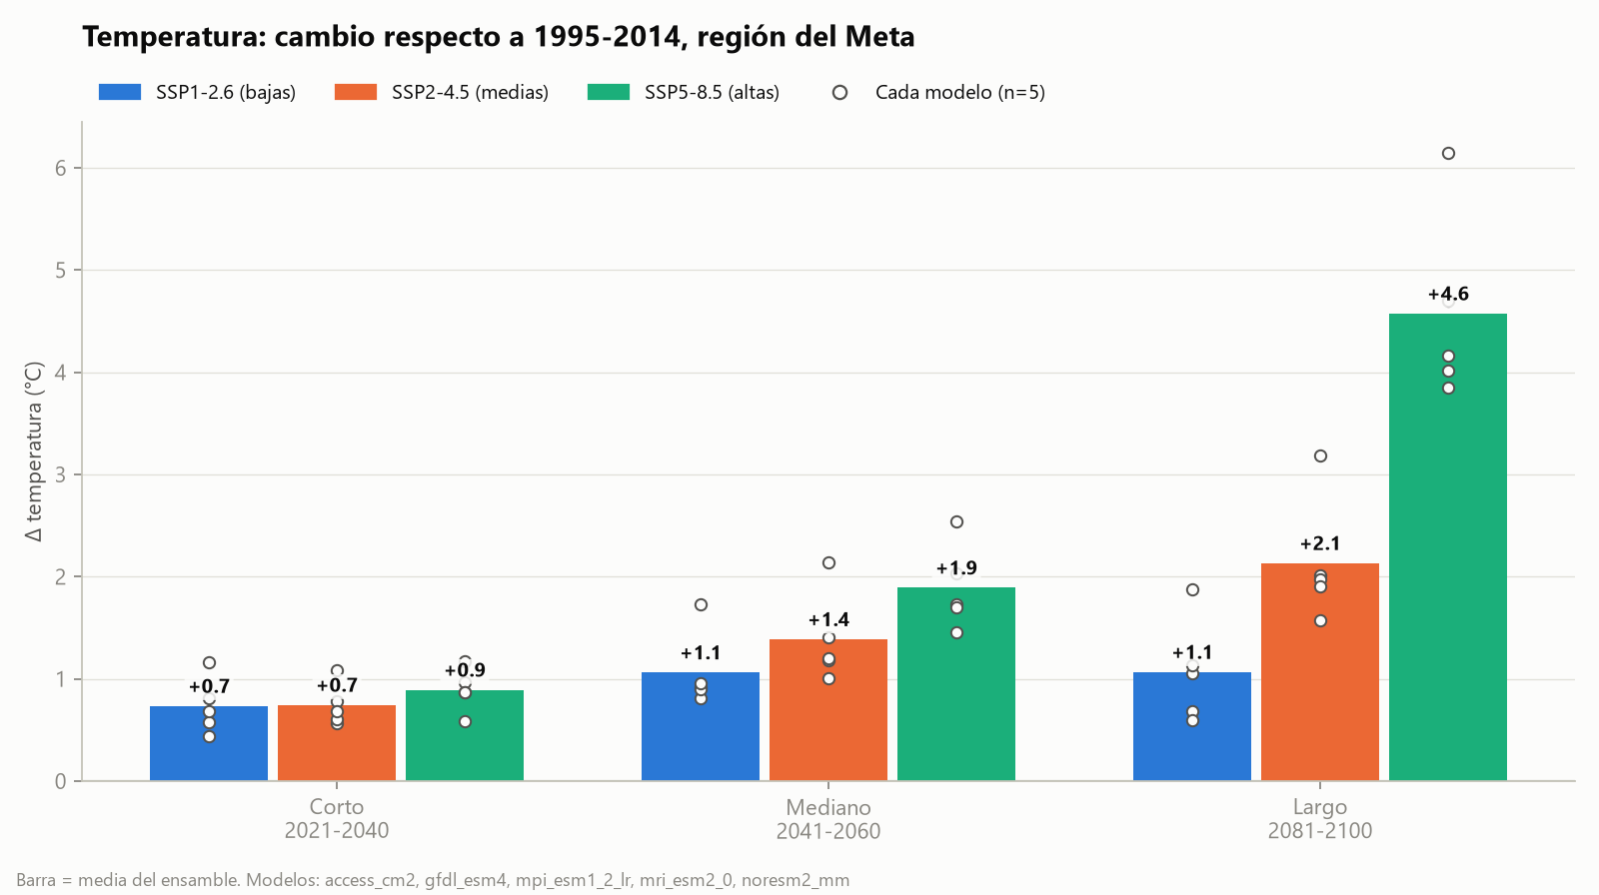
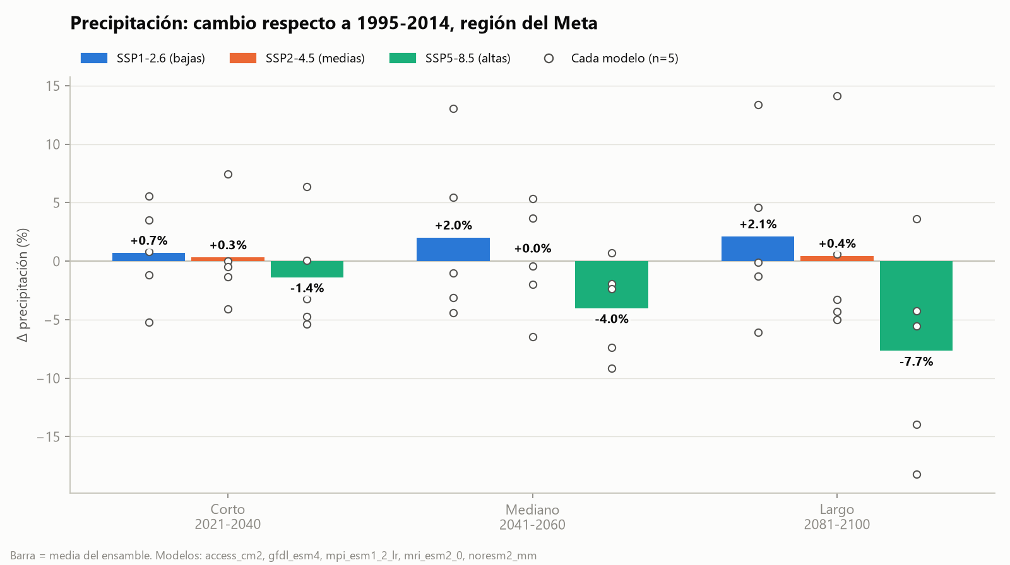
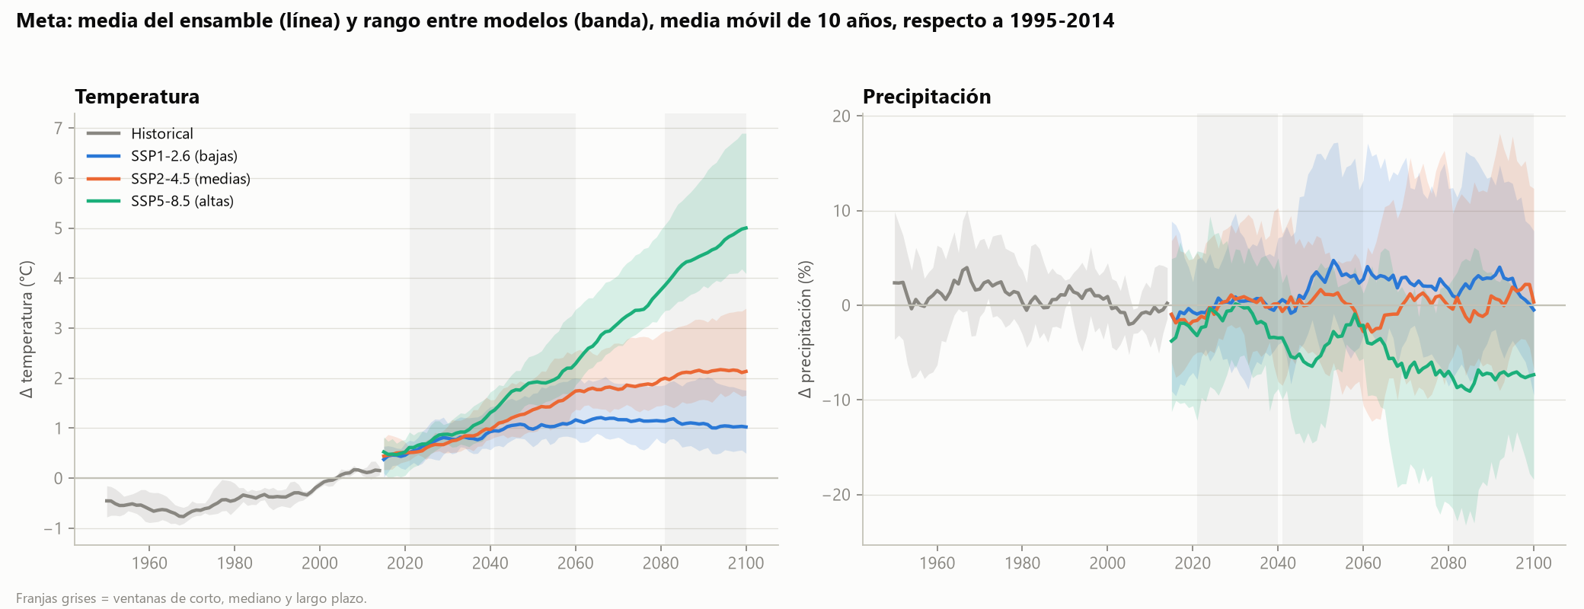
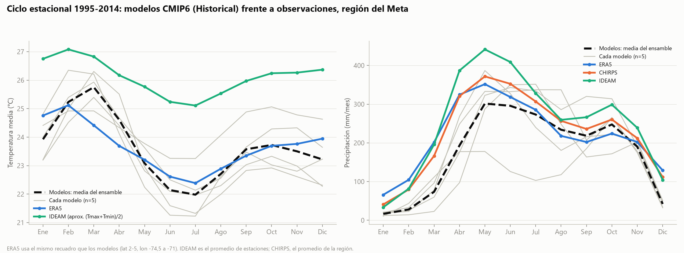
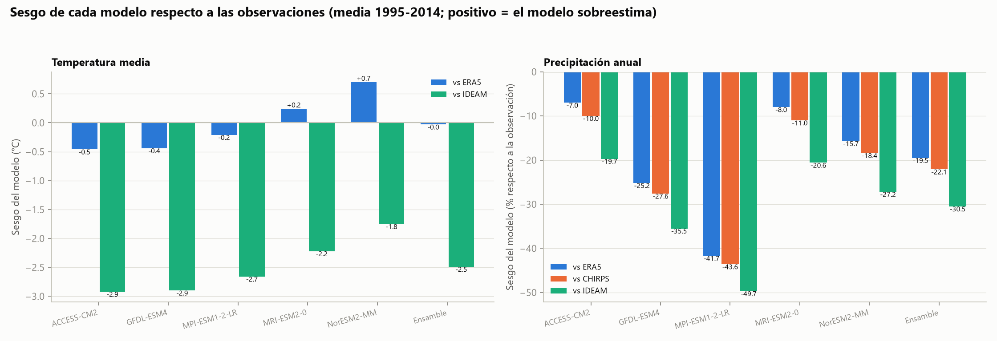
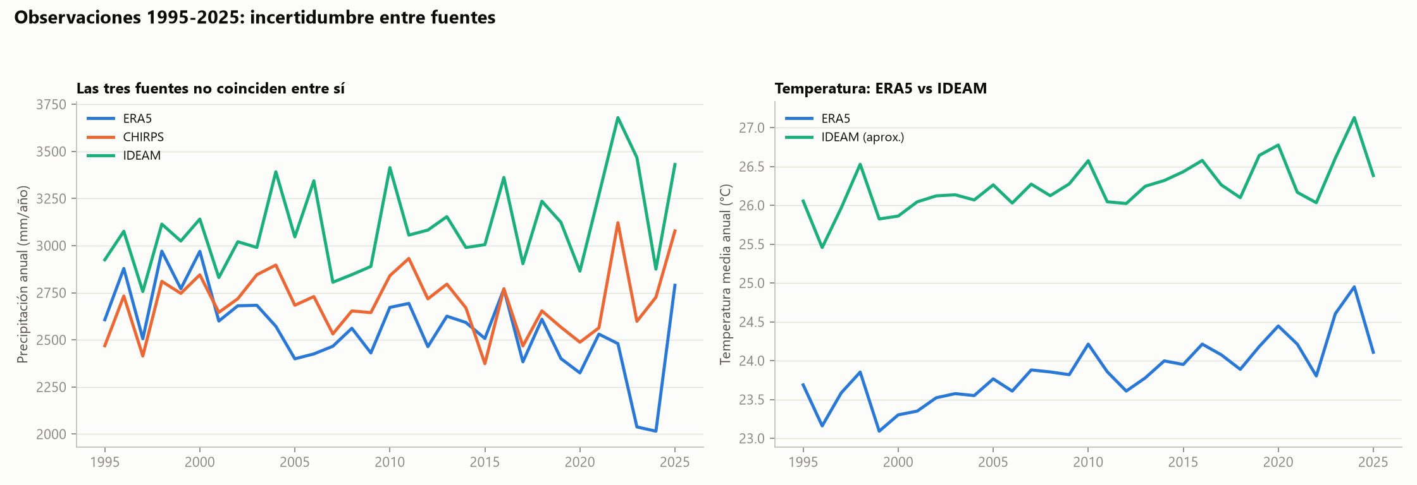
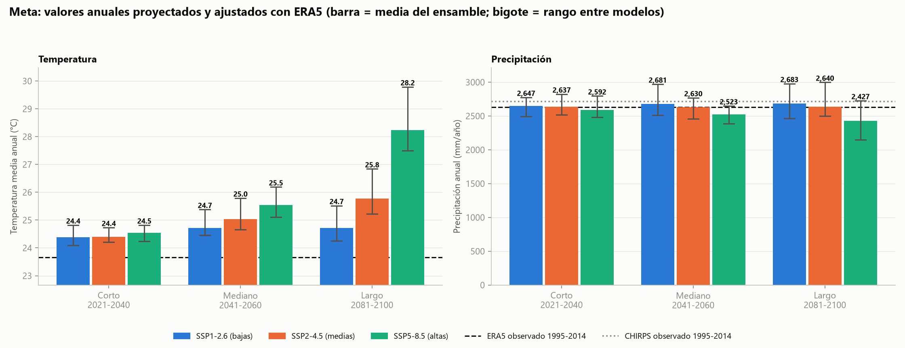
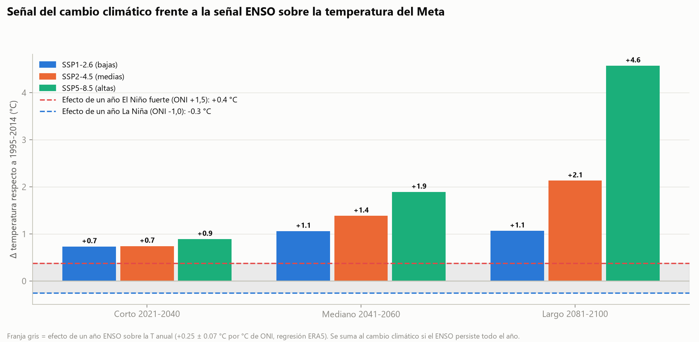
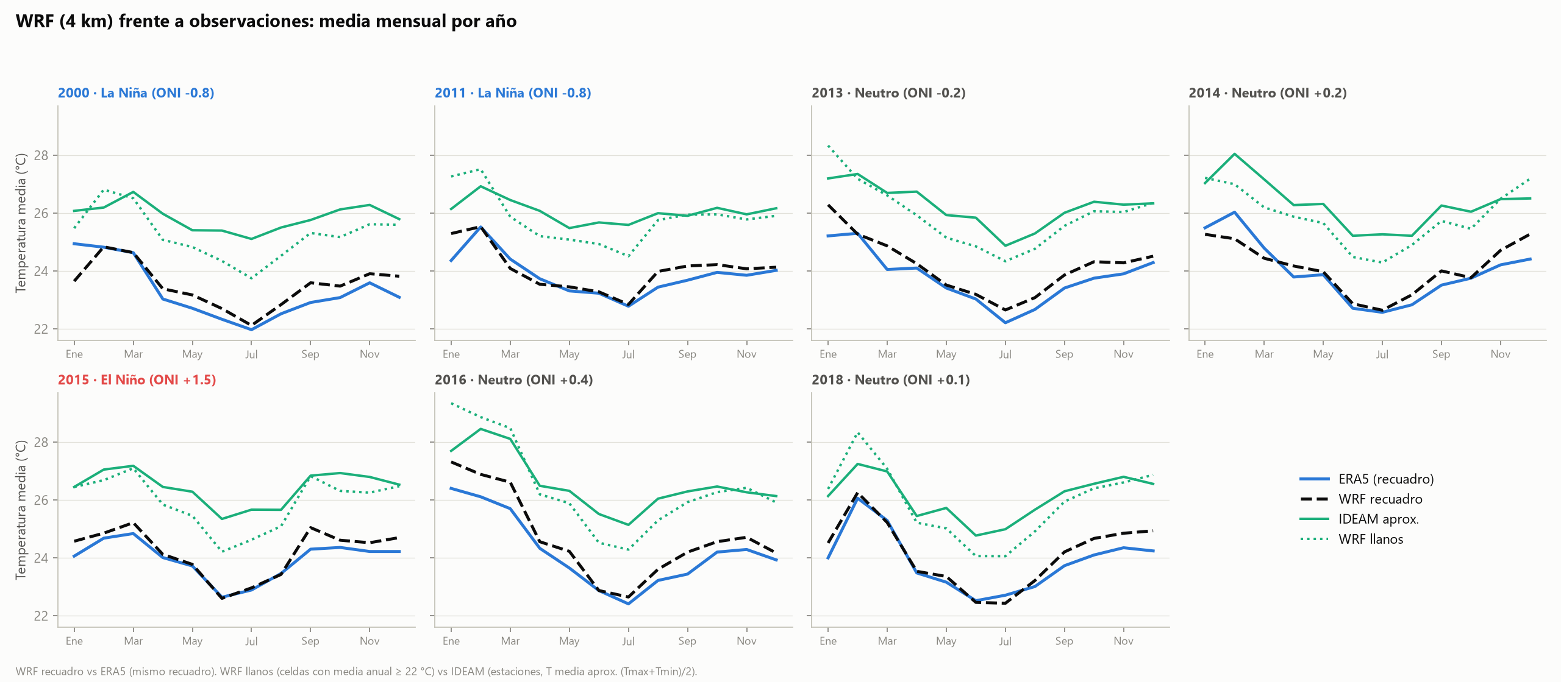
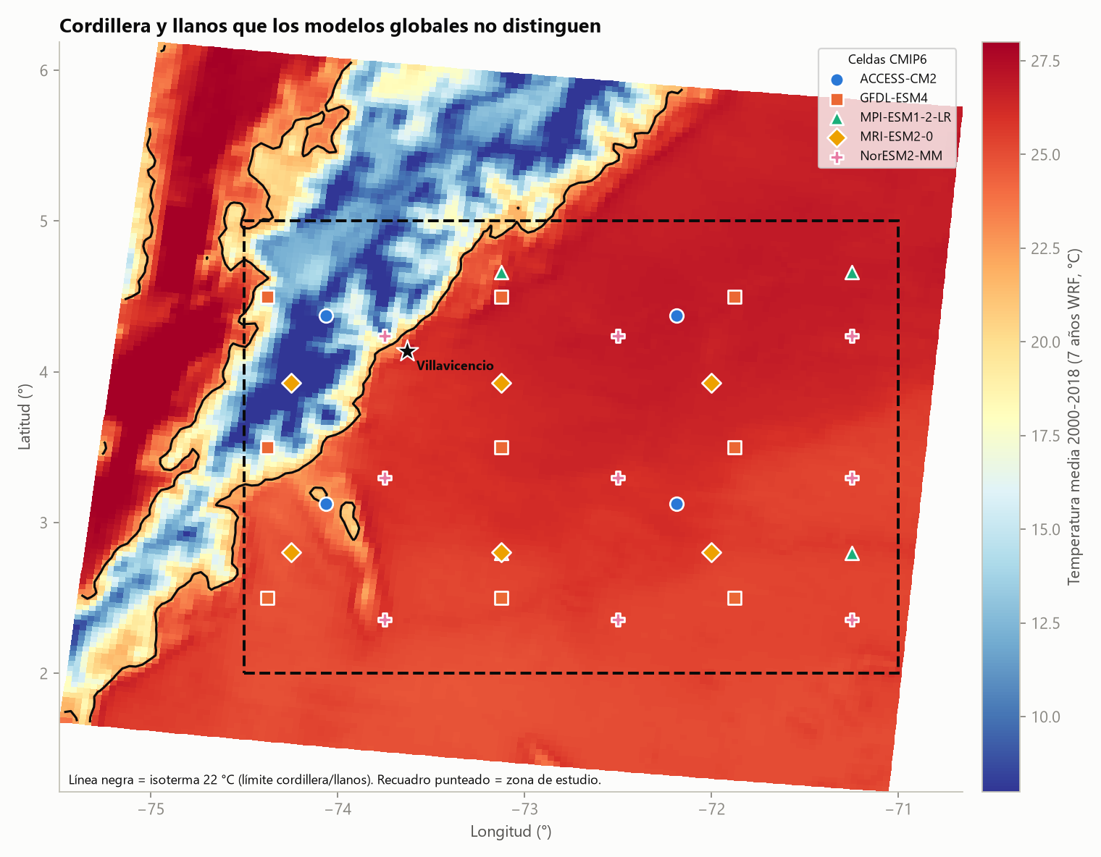
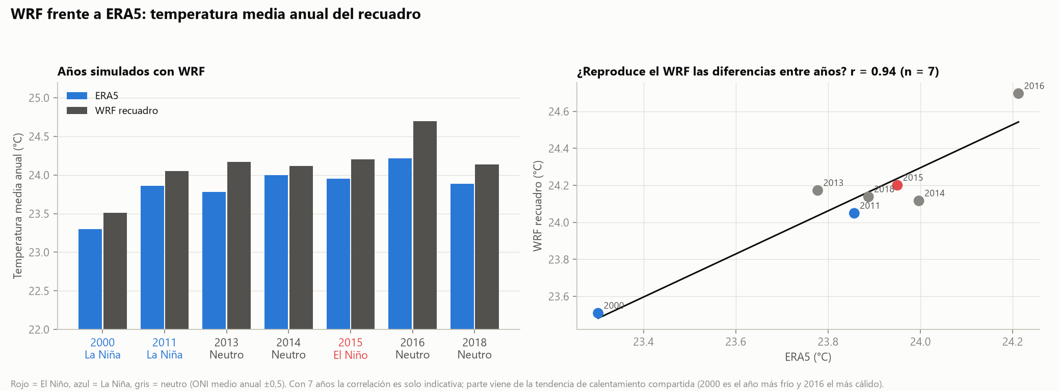

Figuras (PNG) para el informe
Los mismos gráficos están en la carpeta resultados.

